Probe 2
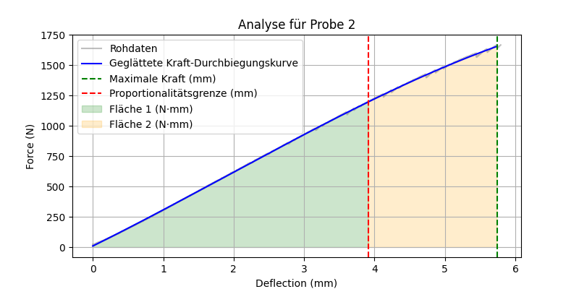
mm | N | Geglättete Kraft-Durchbiegungskurve
7.4282135756E-05 | 18.280509949 | 9.0231124391
0.0025751141366 | 20.022930145 | 9.740469051
0.0065120672807 | 22.63656044 | 10.870116047
0.010498542339 | 20.894140244 | 12.014399367
0.011810859665 | 22.63656044 | 12.391182553
0.019808569923 | 23.507770538 | 14.68843015
0.025132123381 | 26.121400833 | 16.21850983
0.031743232161 | 27.86382103 | 18.119710213
0.035779230297 | 26.121400833 | 19.28094215
0.037091545761 | 28.735031128 | 19.658613207
0.038428623229 | 30.477451324 | 20.043457614
0.039815224707 | 26.992610931 | 20.442606445
0.041152302176 | 29.606241226 | 20.827547581
0.047812934965 | 31.348659515 | 22.745832496
0.050511851907 | 28.735031128 | 23.523463915
0.053161248565 | 33.091079712 | 24.28701423
0.059797119349 | 33.962291718 | 26.200269229
0.061109438539 | 32.219871521 | 26.578774367
0.065071150661 | 34.833499908 | 27.721703698
0.066408231854 | 33.091079712 | 28.107536146
0.069107145071 | 36.575920105 | 28.886485737
0.077154375613 | 40.931968689 | 31.210174353
0.079828538001 | 36.575920105 | 31.982729012
0.083839774132 | 40.060760498 | 33.141907159
0.089138559997 | 38.318340302 | 34.673804352
0.091812722385 | 40.931968689 | 35.447189602
0.093149796128 | 39.189552307 | 35.833949312
0.094462119043 | 42.674388885 | 36.213594481
0.1010979861 | 44.416809082 | 38.133980097
0.1024350673 | 42.674388885 | 38.521061504
0.10644630343 | 44.416809082 | 39.682578708
0.11449353397 | 46.159229279 | 42.014023701
0.11580584943 | 47.901649475 | 42.394384708
0.1185047701 | 46.159229279 | 43.176776679
0.12115416676 | 48.772861481 | 43.944992306
0.12910234928 | 50.515281677 | 46.250705589
0.1330640614 | 53.128910065 | 47.400568074
0.13442590833 | 50.515281677 | 47.795927231
0.13576298952 | 48.772861481 | 48.18414211
0.13843713701 | 52.257701874 | 48.960702608
0.14517205954 | 53.128910065 | 50.917290381
0.14650912583 | 54.871330261 | 51.30586191
0.15450684726 | 55.742542267 | 53.631053206
0.15846855938 | 57.484958649 | 54.783439477
0.16641674936 | 59.227378845 | 57.096592021
0.16772906482 | 60.969799042 | 57.478664284
0.16909089684 | 59.227378845 | 57.875198019
0.17582581937 | 60.969799042 | 59.836923667
0.17849996686 | 63.583431244 | 60.616150375
0.18117412925 | 60.969799042 | 61.395557224
0.18382352591 | 62.712219238 | 62.167918994
0.1851606071 | 65.32585144 | 62.557775111
0.19182123244 | 64.45464325 | 64.500481935
0.1944706291 | 67.068267822 | 65.273533436
0.19974465668 | 68.810691833 | 66.812918856
0.20375590026 | 67.068267822 | 67.984174654
0.20643006265 | 68.810691833 | 68.765228456
0.20776712894 | 70.553108215 | 69.155815884
0.21316497028 | 72.295532227 | 70.733086875
0.21447728574 | 70.553108215 | 71.116656902
0.21715144813 | 74.037948608 | 71.898402534
0.21848852932 | 72.295532227 | 72.289339822
0.22116267681 | 74.909156799 | 73.071338814
0.22378730774 | 73.166740417 | 73.839024454
0.23044794798 | 77.522789001 | 75.787953479
0.23844565451 | 77.522789001 | 78.129510691
0.24381873012 | 81.878837585 | 79.703485134
0.24518057704 | 79.265213013 | 80.102529518
0.24916703999 | 81.007629395 | 81.270883031
0.25317826867 | 83.621261597 | 82.446873134
0.25981414318 | 83.621261597 | 84.393173139
0.26248830557 | 85.363677979 | 85.177796061
0.26380062103 | 83.621261597 | 85.562902243
0.26508817077 | 86.234893799 | 85.940779905
0.27177357674 | 88.848518372 | 87.903473899
0.27850848436 | 87.977310181 | 89.881751708
0.27982079983 | 89.719726562 | 90.267347086
0.28249496222 | 91.462150574 | 91.053214926
0.29046791792 | 92.333358765 | 93.397242167
0.29311731458 | 94.075782776 | 94.176481488
0.29712855816 | 95.818199158 | 95.356573193
0.29977795482 | 94.075782776 | 96.136217135
0.30510148406 | 95.818199158 | 97.703269046
0.30911272764 | 97.560623169 | 98.884458893
0.31181165576 | 99.303039551 | 99.679417434
0.31582286954 | 101.04546356 | 100.8612098
0.31715995073 | 98.43183136 | 101.2552245
0.31980934739 | 101.04546356 | 102.03607526
0.32513290644 | 102.78787994 | 103.60555483
0.33179354668 | 104.53030396 | 105.57012751
0.33310586214 | 102.78787994 | 105.95731564
0.33573049307 | 104.53030396 | 106.73180755
0.33976650238 | 107.14392853 | 107.92307785
0.34650141001 | 108.88635254 | 109.91176439
0.35051265359 | 110.62876892 | 111.09668494
0.35184970498 | 108.88635254 | 111.49172887
0.35316202044 | 107.14392853 | 111.8795028
0.35449910164 | 108.88635254 | 112.27463388
0.35717326403 | 111.49997711 | 113.06501446
0.35846081376 | 109.75756073 | 113.44562138
0.36113497615 | 113.24240112 | 114.23623545
0.36774608493 | 113.24240112 | 116.19147916
0.37042024732 | 115.85603333 | 116.98263814
0.37849223614 | 114.9848175 | 119.37170734
0.37982931733 | 116.72724152 | 119.76758069
0.38116639853 | 118.4696579 | 120.16349289
0.38250347972 | 116.72724152 | 120.55944389
0.38515287638 | 118.4696579 | 121.34412651
0.38782703876 | 120.21208191 | 122.13629822
0.38916411996 | 122.82570648 | 122.53244205
0.39050120115 | 120.21208191 | 122.92862449
0.39579999447 | 121.95449829 | 124.49905687
0.40109878778 | 123.6969223 | 126.07009293
0.40374818444 | 125.43933868 | 126.85583668
0.41043356061 | 128.92417908 | 128.83921621
0.41182017326 | 127.1817627 | 129.2507079
0.41315725446 | 129.7953949 | 129.64753935
0.41583138704 | 128.05296326 | 130.44130737
0.41716846824 | 129.7953949 | 130.83825271
0.42251679301 | 131.53781128 | 132.42641272
0.42382910848 | 129.7953949 | 132.81619105
0.4264537394 | 133.28022766 | 133.5958567
0.43180206418 | 131.53781128 | 135.18506424
0.43311437964 | 133.28022766 | 135.57509902
0.43841317296 | 135.02264404 | 137.15032645
0.43977501988 | 136.76507568 | 137.55527171
0.44376146793 | 135.02264404 | 138.74086469
0.44512331486 | 137.63627625 | 139.14596181
0.45317053795 | 139.37869263 | 141.54048765
0.45584470034 | 141.12112427 | 142.33650638
0.45718178153 | 138.50749207 | 142.73457114
0.45980641246 | 141.12112427 | 143.51606177
0.46111872792 | 143.73475647 | 143.9068603
0.46248057485 | 141.99232483 | 144.31244643
0.46777936816 | 143.73475647 | 145.89089883
0.4744400084 | 146.34837341 | 147.87584591
0.47575232387 | 148.09080505 | 148.26703773
0.47706463933 | 145.47717285 | 148.65826462
0.47845125198 | 147.21958923 | 149.07167903
0.48117491603 | 148.96200562 | 149.88384505
0.48783555627 | 149.83322144 | 151.87060668
0.49442189932 | 154.18927002 | 153.83608766
0.49580851197 | 151.57563782 | 154.2499886
0.49714556336 | 153.3180542 | 154.64913216
0.50643086433 | 154.18927002 | 157.42201629
0.50910502672 | 155.9316864 | 158.22092485
0.51041734219 | 159.41653442 | 158.6130324
0.51175439358 | 157.67410278 | 159.01256601
0.5131162405 | 155.06048584 | 159.41954544
0.51447808743 | 156.80290222 | 159.82656165
0.51583993435 | 158.5453186 | 160.23361462
0.52113872766 | 160.28773499 | 161.817761
0.52911168337 | 162.90136719 | 164.20242743
0.53181058168 | 161.15895081 | 165.00993556
0.53312289715 | 163.77258301 | 165.40263079
0.53975874186 | 164.64378357 | 167.38884553
0.54243290424 | 167.25741577 | 168.18950767
0.54510706663 | 165.51499939 | 168.99030869
0.54646891356 | 168.12863159 | 169.3981788
0.54780596495 | 166.38621521 | 169.79865764
0.55048012733 | 169.87104797 | 170.59973688
0.55582845211 | 168.12863159 | 172.20230927
0.55716556311 | 169.87104797 | 172.60304734
0.56115204096 | 172.48468018 | 173.79801606
0.56778788567 | 172.48468018 | 175.78782176
0.56910020113 | 174.22709656 | 176.18142851
0.57712268829 | 174.22709656 | 178.58834923
0.57979685068 | 175.96951294 | 179.39092721
0.582495749 | 178.58314514 | 180.20106598
0.58383280039 | 180.32557678 | 180.60246477
0.58516991138 | 176.84072876 | 181.00391512
0.58784407377 | 179.45436096 | 181.80689879
0.59183055162 | 181.19677734 | 183.00418697
0.59579223394 | 183.81040955 | 184.19432285
0.59712934494 | 181.19677734 | 184.59607285
0.59980350733 | 183.81040955 | 185.3996549
0.60376518965 | 182.06799316 | 186.59037938
0.60510230064 | 183.81040955 | 186.99232764
0.60911351442 | 186.42404175 | 188.19833523
0.61176294088 | 184.68162537 | 188.99507225
0.61309999228 | 187.29525757 | 189.39720024
0.61582368612 | 185.55282593 | 190.21647293
0.61716073751 | 189.03767395 | 190.61870083
0.6198348999 | 187.29525757 | 191.42327298
0.62114721537 | 189.03767395 | 191.81815576
0.62780785561 | 190.78009033 | 193.82286357
0.63181906939 | 192.52250671 | 195.03054166
0.63575601578 | 194.2649231 | 196.21614368
0.63974249363 | 192.52250671 | 197.41694777
0.64244145155 | 195.13613892 | 198.23008881
0.6464279294 | 196.8785553 | 199.43137318
0.65316283703 | 199.4921875 | 201.46151618
0.65583699942 | 197.74977112 | 202.26782955
0.65848636627 | 200.36340332 | 203.06679218
0.6664840579 | 200.36340332 | 205.47939078
0.66910874844 | 203.84823608 | 206.27140637
0.67307043076 | 202.1058197 | 207.46709683
0.67440754175 | 203.84823608 | 207.87071768
0.67975580692 | 206.46186829 | 209.48546048
0.68384134769 | 209.07550049 | 210.71929962
0.68651551008 | 207.33308411 | 211.52705793
0.69050198793 | 209.07550049 | 212.73144527
0.69451320171 | 210.81791687 | 213.94358358
0.70114910603 | 209.94671631 | 215.94947974
0.70379847288 | 211.68913269 | 216.75053976
0.70642310381 | 215.17396545 | 217.54423922
0.7090972662 | 213.43154907 | 218.35303831
0.71179616451 | 216.04518127 | 219.16944243
0.71310847998 | 214.30276489 | 219.56645653
0.71444559097 | 216.91639709 | 219.97100212
0.71714448929 | 215.17396545 | 220.78765161
0.71850633621 | 218.65881348 | 221.19977461
0.72249281406 | 220.40122986 | 222.4063454
0.73046576977 | 220.40122986 | 224.82029016
0.73578929901 | 223.01486206 | 226.43267042
0.73843872547 | 224.75727844 | 227.23529987
0.74376225471 | 226.49969482 | 228.84838718
0.75047242641 | 229.11332703 | 230.88231074
0.75183427334 | 227.37091064 | 231.29519151
0.75584548712 | 229.98454285 | 232.51147672
0.75718259811 | 231.72695923 | 232.91697583
0.75849491358 | 229.98454285 | 233.31498379
0.75983196497 | 228.24212646 | 233.72052279
0.76250612736 | 229.98454285 | 234.53170646
0.76513075829 | 231.72695923 | 235.32797853
0.76646786928 | 233.46937561 | 235.73368023
0.76911723614 | 231.72695923 | 236.5376279
0.7704295516 | 233.46937561 | 236.93589083
0.77575308084 | 236.08300781 | 238.55176684
0.77978909016 | 234.34059143 | 239.77714024
0.78243851662 | 236.08300781 | 240.58167524
0.78649926186 | 237.82542419 | 241.81499481
0.79048573971 | 239.56785583 | 243.02601404
0.79717111588 | 241.31027222 | 245.05747611
0.80246990919 | 243.0526886 | 246.66810413
0.80511933565 | 240.4390564 | 247.47359297
0.80774396658 | 245.6663208 | 248.27165199
0.81309223175 | 243.92390442 | 249.89820703
0.81576639414 | 248.279953 | 250.71166088
0.82383841276 | 249.15115356 | 253.16776239
0.83047425747 | 252.63600159 | 255.18762742
0.83178657293 | 255.24963379 | 255.58715933
0.83312368393 | 253.50721741 | 255.99426731
0.83448553085 | 250.02236938 | 256.40893471
0.83713489771 | 254.37841797 | 257.21571889
0.83975952864 | 252.63600159 | 258.01507598
0.8424089551 | 255.24963379 | 258.82209101
0.84374600649 | 252.63600159 | 259.22939715
0.84642016888 | 256.12084961 | 260.04410879
0.84909433126 | 257.86325073 | 260.85892847
0.85716634989 | 259.60568237 | 263.31913228
0.85847866535 | 261.34811401 | 263.71919435
0.86117756367 | 259.60568237 | 264.54203985
0.86248987913 | 261.34811401 | 264.94218044
0.86516404152 | 263.09051514 | 265.75764363
0.86915051937 | 264.83294678 | 266.97348326
0.87311220169 | 266.5753479 | 268.18199327
0.87843579054 | 268.31777954 | 269.80631632
0.87979763746 | 266.5753479 | 270.22190719
0.88242226839 | 269.18899536 | 271.02293472
0.88918191195 | 272.67382812 | 273.08641496
0.89183133841 | 270.93139648 | 273.89537219
0.89849197865 | 273.54504395 | 275.92953307
0.89977949858 | 275.28744507 | 276.32281557
0.9024784565 | 272.67382812 | 277.14730942
0.90379077196 | 275.28744507 | 277.54824111
0.90512782335 | 277.02987671 | 277.9567553
0.91176372766 | 277.90109253 | 279.98462433
0.91708725691 | 276.15866089 | 281.61189567
0.91844910383 | 279.64352417 | 282.02824292
0.92250984907 | 281.38592529 | 283.26985905
0.92515921593 | 283.99957275 | 284.08005595
0.92780864239 | 282.25714111 | 284.89036928
0.9318446517 | 283.99957275 | 286.12494994
0.93714344501 | 286.6131897 | 287.74614891
0.94110512733 | 284.87075806 | 288.95850404
0.94375455379 | 289.22680664 | 289.76940287
0.94645345211 | 285.74197388 | 290.59554241
0.94776576757 | 288.35562134 | 290.9972815
0.95043992996 | 286.6131897 | 291.81599559
0.95177698135 | 288.35562134 | 292.22538008
0.95313882828 | 290.96923828 | 292.6423816
0.95851194859 | 292.71166992 | 294.28789239
0.96648484468 | 295.32528687 | 296.7302995
0.96779716015 | 293.58285522 | 297.13239445
0.973120749 | 297.06771851 | 298.76378423
0.97708243132 | 293.58285522 | 299.97806882
0.97841954231 | 296.19650269 | 300.38795011
0.9797565937 | 299.68133545 | 300.79783679
0.98243075609 | 297.93893433 | 301.61769928
0.98376786709 | 299.68133545 | 302.02767501
0.98782861233 | 303.16616821 | 303.27289674
0.99050277472 | 301.42376709 | 304.09304285
0.99451398849 | 303.16616821 | 305.32342796
0.99850046635 | 305.77981567 | 306.546433
1.0011250973 | 304.03738403 | 307.35175165
1.0051363707 | 305.77981567 | 308.58270724
1.0064486265 | 308.39343262 | 308.98544942
1.009098053 | 306.65103149 | 309.79864765
1.0144215822 | 308.39343262 | 311.43288949
1.0157586336 | 311.00708008 | 311.84340051
1.0238306522 | 312.7494812 | 314.32221026
1.0304913521 | 312.7494812 | 316.36824085
1.0331654549 | 314.49191284 | 317.18982666
1.0344778299 | 312.7494812 | 317.59307067
1.0357900858 | 314.49191284 | 317.99629947
1.0371519327 | 316.23434448 | 318.41478919
1.0384889841 | 318.84796143 | 318.82568172
1.0450754166 | 318.84796143 | 320.85009685
1.0517607927 | 320.59039307 | 322.90546863
1.0530978441 | 318.84796143 | 323.3166012
1.0545091629 | 321.46157837 | 323.750594
1.0558463335 | 323.20401001 | 324.16180792
1.0611450672 | 324.94644165 | 325.79151618
1.0651810169 | 323.20401001 | 327.03306283
1.0665181875 | 326.68884277 | 327.444449
1.0718169212 | 328.43127441 | 329.07483713
1.0757786036 | 330.17367554 | 330.29404127
1.0770909786 | 327.56005859 | 330.69796457
1.0784032345 | 331.04489136 | 331.10187157
1.081102252 | 329.30249023 | 331.93268207
1.0850887299 | 331.91610718 | 333.15995496
1.0918483734 | 333.65853882 | 335.24139699
1.0971719027 | 337.14337158 | 336.88100216
1.10244596 | 335.40093994 | 338.50569318
1.1037830114 | 337.14337158 | 338.91762713
1.1091313362 | 338.88580322 | 340.56560414
1.1130683422 | 341.49942017 | 341.77892024
1.1144300699 | 339.75698853 | 342.19862171
1.1171042919 | 342.37063599 | 343.02291125
1.1211155653 | 344.11303711 | 344.25947819
1.1278256178 | 345.85546875 | 346.32840842
1.1344863176 | 344.11303711 | 348.38261657
1.1357985735 | 345.85546875 | 348.78738358
1.1371109486 | 347.59790039 | 349.19220631
1.1424344778 | 349.34030151 | 350.83452629
1.1463961601 | 352.82516479 | 352.05691438
1.1477333307 | 354.56756592 | 352.46954057
1.149119854 | 352.82516479 | 352.89741653
1.150432229 | 350.21151733 | 353.30242979
1.1530816555 | 353.6963501 | 354.12012831
1.1571670771 | 356.30999756 | 355.38116916
1.1638029814 | 355.43878174 | 357.4298438
1.170463562 | 357.18121338 | 359.48660625
1.1718007326 | 358.9236145 | 359.89957588
1.1757872105 | 360.66604614 | 361.13086451
1.1824229956 | 363.27966309 | 363.18080216
1.1877713203 | 365.02209473 | 364.83334704
1.194481492 | 368.50692749 | 366.90709537
1.2011421919 | 369.37814331 | 368.9660075
1.2064903975 | 371.12057495 | 370.6195337
1.2078027725 | 372.86297607 | 371.02532975
1.2091151476 | 371.12057495 | 371.431143
1.2117644548 | 372.86297607 | 372.2504153
1.2210992575 | 373.73419189 | 375.13766487
1.2238229513 | 375.47662354 | 375.98026327
1.2251847982 | 377.21902466 | 376.40158962
1.2278342247 | 375.47662354 | 377.22131727
1.2291464806 | 377.21902466 | 377.62735203
1.230483532 | 379.83267212 | 378.04107609
1.2318207026 | 378.09024048 | 378.45485432
1.2384564877 | 379.83267212 | 380.50850661
1.242467761 | 381.57507324 | 381.75012535
1.2437801361 | 384.1887207 | 382.15638104
1.2464294434 | 382.44628906 | 382.97654392
1.2490788698 | 385.05990601 | 383.79680992
1.2544271946 | 387.67355347 | 385.45285913
1.2624992132 | 387.67355347 | 387.95277387
1.267847538 | 389.41595459 | 389.60948786
1.2704968452 | 392.02960205 | 390.4302425
1.2731214762 | 390.28717041 | 391.24341533
1.2758204937 | 392.90081787 | 392.07969995
1.2824068069 | 396.38565063 | 394.12072966
1.2837686539 | 393.77203369 | 394.54280022
1.29045403 | 397.25686646 | 396.61500501
1.2931777239 | 395.51443481 | 397.45935653
1.2958518267 | 398.12808228 | 398.288398
1.3011754751 | 400.74169922 | 399.93905321
1.3038247824 | 398.99926758 | 400.76059134
1.3064494133 | 400.74169922 | 401.5745371
1.3078112602 | 403.35531616 | 401.9968939
1.3117729425 | 401.61291504 | 403.22564157
1.314422369 | 405.0977478 | 404.04745706
1.3211077452 | 405.0977478 | 406.12143204
1.3237819672 | 406.84017944 | 406.95114924
1.3251438141 | 408.58258057 | 407.37370546
1.326505661 | 406.84017944 | 407.7962771
1.3291549683 | 409.45379639 | 408.61838279
1.3344786167 | 411.19622803 | 410.27053744
1.3358156681 | 412.93862915 | 410.68551791
1.3438134193 | 412.06744385 | 413.16808252
1.3464380503 | 415.55227661 | 413.98290109
1.3517615795 | 418.16589355 | 415.63576388
1.3544356823 | 416.42349243 | 416.46611107
1.3557727337 | 418.16589355 | 416.88130587
1.3625077009 | 419.9083252 | 418.97292995
1.3678064346 | 421.65072632 | 420.61876308
1.3744423389 | 425.1355896 | 422.6802382
1.3771412373 | 423.39315796 | 423.51875993
1.3784536123 | 426.0067749 | 423.9265222
1.3824152946 | 427.74920654 | 425.15751788
1.383752346 | 423.39315796 | 425.57300045
1.3850895166 | 426.0067749 | 425.98853344
1.386426568 | 430.362854 | 426.40404274
1.3877636194 | 427.74920654 | 426.81956535
1.3891006708 | 425.1355896 | 427.23510124
1.3904378414 | 427.74920654 | 427.65068742
1.395835638 | 429.49163818 | 429.32843058
1.3985097408 | 431.23403931 | 430.15967428
1.4064580202 | 432.10525513 | 432.63069956
1.4077950716 | 433.84768677 | 433.04641755
1.4131186008 | 435.59008789 | 434.70174341
1.4170802832 | 437.33251953 | 435.93373962
1.4210915565 | 439.94613647 | 437.18126967
1.4251275063 | 438.20373535 | 438.43658715
1.4264893532 | 440.81735229 | 438.86019321
1.4344871044 | 439.94613647 | 441.34817097
1.4371612072 | 441.68856812 | 442.18014022
1.4398106337 | 443.43099976 | 443.00447958
1.443821907 | 447.78704834 | 444.25263164
1.4451341629 | 445.17340088 | 444.66097777
1.4477587938 | 446.91583252 | 445.47774125
1.4544194937 | 447.78704834 | 447.55069885
1.4570935965 | 449.52944946 | 448.38302011
1.4638285637 | 451.2718811 | 450.47949928
1.4678397179 | 453.01431274 | 451.7282395
1.4757632017 | 454.75671387 | 454.19525081
1.4771498442 | 456.49914551 | 454.62702808
1.4797744751 | 454.75671387 | 455.44432665
1.481086731 | 456.49914551 | 455.8529732
1.4877721071 | 458.24154663 | 457.93501317
1.4931204319 | 460.85519409 | 459.60084613
1.4971565008 | 459.11276245 | 460.85806563
1.4998058081 | 462.59759521 | 461.68336645
1.5064911842 | 466.95367432 | 463.76614768
1.5077787638 | 463.46881104 | 464.1673135
1.5091159344 | 465.21124268 | 464.58394025
1.5104776621 | 467.82485962 | 465.00822883
1.5118148327 | 465.21124268 | 465.42487614
1.5144641399 | 467.82485962 | 466.25040036
1.5170887709 | 466.0824585 | 467.0682744
1.5197629929 | 471.3097229 | 467.90164138
1.5211000443 | 469.56729126 | 468.3183212
1.527810216 | 471.3097229 | 470.40963356
1.5331585407 | 473.05212402 | 472.07668425
1.5371450186 | 476.53695679 | 473.31935282
1.5451427698 | 476.53695679 | 475.81267274
1.5464798212 | 480.02182007 | 476.22953463
1.5530661345 | 478.27938843 | 478.28313011
1.5544279814 | 482.63543701 | 478.7077781
1.5571020842 | 480.89300537 | 479.54163801
1.5597763062 | 483.50665283 | 480.37557103
1.5678483248 | 483.50665283 | 482.89297547
1.5691605806 | 486.12026978 | 483.3022563
1.570497632 | 484.37786865 | 483.71927923
1.5731470585 | 486.12026978 | 484.54565411
1.5757964849 | 484.37786865 | 485.37206267
1.5784705877 | 486.12026978 | 486.20620214
1.5811200142 | 487.86270142 | 487.03267756
1.5837694407 | 486.12026978 | 487.85918586
1.5864188671 | 488.73391724 | 488.68572678
1.5917670727 | 492.21875 | 490.35430345
1.5998390913 | 493.96118164 | 492.87292232
1.6038255692 | 496.57479858 | 494.11688369
1.6051626205 | 493.96118164 | 494.53411976
1.6078368425 | 497.4460144 | 495.36865236
1.6091490984 | 499.18841553 | 495.7781735
1.6104614735 | 497.4460144 | 496.18773923
1.6131603718 | 499.18841553 | 497.0300339
1.6184344292 | 501.80206299 | 498.67609435
1.6210838556 | 500.05963135 | 499.50303772
1.622420907 | 501.80206299 | 499.9203714
1.6237579584 | 500.05963135 | 500.33771241
1.6264073849 | 505.28689575 | 501.16471359
1.631829977 | 501.80206299 | 502.8574285
1.6331670284 | 503.54449463 | 503.27482011
1.6344794035 | 506.15811157 | 503.68451529
1.6358164549 | 504.41567993 | 504.10192085
1.6371535063 | 507.02932739 | 504.51933339
1.6384905577 | 508.77172852 | 504.93675288
1.6398277283 | 506.15811157 | 505.35421651
1.6411647797 | 508.77172852 | 505.77164981
1.6437894106 | 506.15811157 | 506.59109097
1.645126462 | 508.77172852 | 507.00854446
1.6464883089 | 510.51416016 | 507.43374655
1.6557735205 | 513.99902344 | 510.3330017
1.6571106911 | 512.2565918 | 510.75055172
1.6624590158 | 514.87023926 | 512.42070427
1.66647017 | 516.61260986 | 513.67335714
1.6718184948 | 518.3550415 | 515.34368498
1.6784296036 | 517.48382568 | 517.40852519
1.6797914505 | 519.22625732 | 517.83388739
1.6811532974 | 520.96868896 | 518.25925568
1.6864273548 | 518.3550415 | 519.90664652
1.6877396107 | 520.96868896 | 520.31655321
1.6904386282 | 522.71112061 | 521.15965695
1.6930879354 | 524.45349121 | 521.98725468
1.6998229027 | 527.93835449 | 524.0912391
1.7011599541 | 530.55200195 | 524.50894644
1.7024723291 | 527.93835449 | 524.91894985
1.7117823362 | 528.80957031 | 527.8276644
1.714456439 | 531.42321777 | 528.66317704
1.7197552919 | 533.16564941 | 530.31884101
1.7224045992 | 534.90802002 | 531.14666449
1.7251036167 | 533.16564941 | 531.99004018
1.7290900946 | 536.65045166 | 533.23575024
1.7318384647 | 534.90802002 | 534.09459559
1.7344878912 | 538.3928833 | 534.92253997
1.7358249426 | 541.00653076 | 535.34037453
1.7384991646 | 537.52166748 | 536.17609422
1.7425103188 | 541.00653076 | 537.42965066
1.7438226938 | 538.3928833 | 537.83979943
1.7464473248 | 541.87774658 | 538.66007196
1.751770854 | 543.62011719 | 540.32387691
1.7584314346 | 543.62011719 | 542.40565125
1.7597686052 | 545.36254883 | 542.82359764
1.7624179125 | 547.10498047 | 543.6516771
1.7637797594 | 548.84741211 | 544.07734792
1.7718269825 | 548.84741211 | 546.59273662
1.7745012045 | 550.58984375 | 547.42866957
1.7784628868 | 552.33221436 | 548.66707417
1.7797999382 | 550.58984375 | 549.08503731
1.7851235867 | 552.33221436 | 550.74924607
1.7864358425 | 550.58984375 | 551.15947407
1.7930964231 | 551.46105957 | 553.24170327
1.7984695435 | 554.074646 | 554.92150133
1.8038178682 | 555.81707764 | 556.59359345
1.806491971 | 557.55950928 | 557.42963737
1.8105032444 | 560.17315674 | 558.68376038
1.8158267736 | 561.91552734 | 560.34819502
1.821100831 | 563.65795898 | 561.99719984
1.8264243603 | 566.27160645 | 563.66170878
1.8277862072 | 568.88525391 | 564.0875233
1.8290985823 | 566.27160645 | 564.49787131
1.8318222761 | 569.75646973 | 565.34951103
1.8331593275 | 567.14282227 | 565.76758094
1.8344963789 | 568.88525391 | 566.18565284
1.8398199081 | 570.62762451 | 567.85024357
1.8424941301 | 572.37005615 | 568.68644515
1.8438311815 | 570.62762451 | 569.10452993
1.8464558125 | 572.37005615 | 569.92523502
1.8477928638 | 570.62762451 | 570.34332477
1.8530917168 | 572.37005615 | 572.00026697
1.8544287682 | 574.11248779 | 572.41836439
1.8584400415 | 576.72613525 | 573.67270244
1.8624265194 | 574.98370361 | 574.9192988
1.865150094 | 578.46856689 | 575.77098388
1.8691613674 | 576.72613525 | 577.02535213
1.8704984188 | 578.46856689 | 577.44346464
1.8718355894 | 580.2109375 | 577.86161546
1.8731478453 | 578.46856689 | 578.27197609
1.8744848967 | 576.72613525 | 578.69009158
1.8758220673 | 579.33972168 | 579.10824528
1.87849617 | 581.08215332 | 579.9444808
1.8797837496 | 582.82458496 | 580.3471291
1.8851567507 | 584.5670166 | 582.02736678
1.8931297064 | 586.30944824 | 584.52067783
1.8984533548 | 588.05181885 | 586.18550431
1.9051634073 | 590.66546631 | 588.2838981
1.9091498852 | 592.40789795 | 589.53056713
1.9105117321 | 590.66546631 | 589.95645009
1.913136363 | 593.27911377 | 590.77723664
1.9144487381 | 595.02154541 | 591.18764851
1.9224216938 | 595.02154541 | 593.68098443
1.9264329672 | 597.63513184 | 594.93540321
1.9344801903 | 600.2487793 | 597.45194628
1.9358420372 | 601.99121094 | 597.87782376
1.93851614 | 600.2487793 | 598.71406867
1.9411407709 | 601.99121094 | 599.53484007
1.9438396692 | 603.73364258 | 600.37883323
1.9518126249 | 606.347229 | 602.87209656
1.9584237337 | 609.83209229 | 604.93946244
1.9597607851 | 608.08966064 | 605.35756958
1.9624350071 | 611.57452393 | 606.19381743
1.9650844336 | 608.96087646 | 607.02230642
1.9664462805 | 611.57452393 | 607.44816074
1.9705070257 | 609.83209229 | 608.71796131
1.9731811285 | 613.31695557 | 609.55414938
1.9785046577 | 615.93054199 | 611.21879032
1.9824664593 | 617.67297363 | 612.4576084
1.9851405621 | 615.93054199 | 613.29376629
1.9877899885 | 618.54418945 | 614.12220082
1.9944257736 | 620.28662109 | 616.1970738
2.0011608601 | 621.15783691 | 618.30294313
2.0051472187 | 618.54418945 | 619.54933676
2.0064842701 | 616.80175781 | 619.96738083
2.0091583729 | 619.41540527 | 620.80346171
2.0118079185 | 617.67297363 | 621.6318548
2.0144820213 | 619.41540527 | 622.46791565
2.0197808743 | 622.02905273 | 624.12457599
2.0237672329 | 625.51385498 | 625.37086308
2.0304527283 | 627.25628662 | 627.46094543
2.0344638824 | 628.99871826 | 628.71491411
2.0371627808 | 630.7411499 | 629.55862906
2.0398123264 | 634.22595215 | 630.38690301
2.0424864292 | 631.61236572 | 631.22284076
2.0438234806 | 633.35479736 | 631.64080467
2.045160532 | 635.09716797 | 632.05876521
2.0504593849 | 636.83959961 | 633.71514609
2.0570952892 | 639.45324707 | 635.78940057
2.065092802 | 641.19567871 | 638.28914594
2.0691783428 | 642.93804932 | 639.56609101
2.0758390427 | 644.68048096 | 641.64782731
2.0785131454 | 642.06689453 | 642.48356297
2.0811872482 | 644.68048096 | 643.31928166
2.082474947 | 647.29412842 | 643.72171103
2.0891108513 | 649.03656006 | 645.7954878
2.0957713127 | 652.5213623 | 647.87682717
2.0971086025 | 650.7789917 | 648.29470537
2.1024816036 | 653.39257812 | 649.97362043
2.1091668606 | 655.13500977 | 652.06246977
2.1145153046 | 656.87744141 | 653.7335336
2.1224634647 | 660.36230469 | 656.21669781
2.1237757206 | 658.61987305 | 656.62665477
2.1264252663 | 660.36230469 | 657.45437361
2.129099369 | 662.10467529 | 658.28974237
2.1317982674 | 660.36230469 | 659.13283466
2.1358094215 | 662.10467529 | 660.38581232
2.1398456097 | 663.84710693 | 661.64655818
2.1451690197 | 665.58953857 | 663.30930044
2.1465060711 | 668.20318604 | 663.72690751
2.1544790268 | 668.20318604 | 666.21701036
2.1571285725 | 670.81677246 | 667.04446472
2.1624023914 | 672.5592041 | 668.69140774
2.1691126823 | 674.30163574 | 670.78679819
2.1704745293 | 676.9152832 | 671.21203565
2.1731734276 | 675.17285156 | 672.05474796
2.1811463833 | 676.9152832 | 674.54408907
2.1864452362 | 680.40008545 | 676.19837928
2.1904315948 | 682.14251709 | 677.44283955
2.1970674992 | 680.40008545 | 679.51429418
2.1984293461 | 683.88494873 | 679.93938447
2.2024405003 | 688.24102783 | 681.1913921
2.2051641941 | 684.75616455 | 682.04150495
2.2078382969 | 687.36981201 | 682.87610948
2.2144989967 | 689.11218262 | 684.95482497
2.2197978497 | 690.85461426 | 686.60839013
2.2250967026 | 692.5970459 | 688.2618324
2.2277708054 | 694.33947754 | 689.09620615
2.2304201126 | 692.5970459 | 689.92281154
2.2317819595 | 694.33947754 | 690.34770649
2.2371304035 | 696.953125 | 692.01633404
2.2398293018 | 694.33947754 | 692.85829636
2.2411415577 | 697.82427979 | 693.26766225
2.243840456 | 694.33947754 | 694.10957401
2.2451775074 | 692.5970459 | 694.52664974
2.2465145588 | 690.85461426 | 694.943717
2.2531256676 | 693.46826172 | 697.00579862
2.2571370602 | 695.21069336 | 698.2568955
2.2624356747 | 697.82427979 | 699.9093376
2.2651100159 | 696.08190918 | 700.74331283
2.2664222717 | 700.43792725 | 701.15251784
2.2677593231 | 702.18035889 | 701.569446
2.2690963745 | 698.69549561 | 701.98636512
2.2718200684 | 700.43792725 | 702.83563872
2.2758312225 | 703.92279053 | 704.08628551
2.281154871 | 705.66522217 | 705.74602918
2.2825167179 | 708.27880859 | 706.17058579
2.285141468 | 706.53643799 | 706.98882564
2.2891526222 | 709.15002441 | 708.23919255
2.2944266796 | 711.76367188 | 709.88310337
2.2970759869 | 714.37731934 | 710.70882906
2.3037614822 | 717.86212158 | 712.79236664
2.3065097332 | 716.11968994 | 713.64878833
2.307847023 | 717.86212158 | 714.06550498
2.3145074844 | 716.11968994 | 716.14083967
2.3171570301 | 720.47576904 | 716.96634188
2.3238174915 | 720.47576904 | 719.04132068
2.3251299858 | 723.0894165 | 719.45018045
2.3264422417 | 721.34698486 | 719.85895584
2.3304286003 | 723.0894165 | 721.10066757
2.3357522488 | 724.83184814 | 722.75878449
2.3398377895 | 726.57421875 | 724.03116165
2.3478107452 | 727.44543457 | 726.51391965
2.3491477966 | 729.18786621 | 726.93023568
2.3558084965 | 731.80151367 | 729.0040034
2.3637318611 | 733.54394531 | 731.47052928
2.3650689125 | 735.28631592 | 731.88671087
2.3731408119 | 736.15753174 | 734.39899088
2.3745026588 | 738.7711792 | 734.8228072
2.3825004101 | 741.38482666 | 737.31151637
2.3838374615 | 739.64239502 | 737.72753331
2.3891363144 | 743.99841309 | 739.37612704
2.3944351673 | 742.25604248 | 741.02453041
2.3970844746 | 744.86962891 | 741.84862298
2.4024577141 | 746.61206055 | 743.51987213
2.4037699699 | 744.86962891 | 743.92799514
2.4064688683 | 747.48327637 | 744.76733819
2.4091677666 | 749.22570801 | 745.60663006
2.4131789207 | 750.96813965 | 746.85390653
2.4198396206 | 752.71051025 | 748.92481104
2.4211270809 | 750.96813965 | 749.32506363
2.4251384735 | 753.58172607 | 750.57206994
2.4304373264 | 755.32415771 | 752.21912414
2.4330866337 | 752.71051025 | 753.04253678
2.435785532 | 755.32415771 | 753.88130904
2.4370977879 | 757.06658936 | 754.28911655
2.4411585331 | 758.809021 | 755.55098589
2.4451699257 | 760.55145264 | 756.79739728
2.4491810799 | 762.29382324 | 758.04361272
2.4504933357 | 760.55145264 | 758.4512876
2.4557921886 | 763.16503906 | 760.09733317
2.4571540356 | 761.42266846 | 760.52034489
2.458491087 | 764.03625488 | 760.93564074
2.4610910416 | 766.64990234 | 761.74316184
2.4690887928 | 765.77868652 | 764.22685543
2.4704258442 | 767.52111816 | 764.6420262
2.4717628956 | 769.2635498 | 765.0571828
2.4811470509 | 771.87713623 | 767.97057609
2.4891200066 | 769.2635498 | 770.44529116
2.4918189049 | 771.00592041 | 771.2828809
2.4944684505 | 764.03625488 | 772.10509594
2.4984054565 | 765.77868652 | 773.32673222
2.5024414062 | 767.52111816 | 774.57893629
2.505065918 | 769.2635498 | 775.39315076
2.5091762543 | 772.74835205 | 776.6682028
2.5144999027 | 774.49078369 | 778.31941872
2.5158121586 | 771.87713623 | 778.72639898
2.51714921 | 773.61956787 | 779.14105409
2.5185110569 | 776.23321533 | 779.56338315
2.5224480629 | 777.97564697 | 780.78421749
2.5251469612 | 780.5892334 | 781.62104687
2.5344073772 | 784.07409668 | 784.49187827
2.5357692242 | 782.33166504 | 784.91400221
2.5371062756 | 784.9453125 | 785.32842443
2.5410928726 | 787.55895996 | 786.56398522
2.5425040722 | 789.30133057 | 787.00132246
2.543841362 | 787.55895996 | 787.41573828
2.5504770279 | 791.04376221 | 789.47184197
2.5531513691 | 792.78619385 | 790.30039111
2.554513216 | 791.04376221 | 790.72228575
2.5571129322 | 792.78619385 | 791.52762023
2.5598118305 | 794.52862549 | 792.36361362
2.5611491203 | 792.78619385 | 792.7778191
2.5624365807 | 794.52862549 | 793.17657507
2.5690972805 | 796.27105713 | 795.23930125
2.575807333 | 796.27105713 | 797.31689261
2.5785062313 | 798.01348877 | 798.15241606
2.5798184872 | 796.27105713 | 798.55863861
2.581155777 | 798.01348877 | 798.97259388
2.5865039825 | 801.49829102 | 800.62794951
2.5904657841 | 803.24072266 | 801.85401425
2.5984387398 | 803.24072266 | 804.32095763
2.6024250984 | 804.9831543 | 805.5541605
2.6064362526 | 807.59674072 | 806.79487674
2.6091351509 | 809.33917236 | 807.62960133
2.6144835949 | 807.59674072 | 809.28357321
2.6158454418 | 810.21038818 | 809.70467011
2.6198318005 | 811.95281982 | 810.937186
2.6278047562 | 812.82403564 | 813.40181135
2.6304295063 | 814.56646729 | 814.21304141
2.6331036091 | 816.30889893 | 815.03945258
2.6397643089 | 818.05126953 | 817.09757237
2.6451621056 | 816.30889893 | 818.76512582
2.646499157 | 820.66491699 | 819.17813733
2.6544721127 | 821.53613281 | 821.64057317
2.6558339596 | 823.27856445 | 822.0611108
2.6637821198 | 824.14978027 | 824.51510663
2.6650943756 | 825.89215088 | 824.92020118
2.6704428196 | 827.63458252 | 826.57107975
2.6771528721 | 830.24822998 | 828.64180352
2.6824765205 | 831.99066162 | 830.28433484
2.6904990673 | 834.60430908 | 832.75898408
2.6944606304 | 837.21789551 | 833.98071301
2.7010717392 | 838.96032715 | 836.01916163
2.7051076889 | 840.70275879 | 837.26335326
2.7064449787 | 838.96032715 | 837.67556893
2.7090694904 | 840.70275879 | 838.48450829
2.7131798267 | 842.44519043 | 839.75125874
2.7145168781 | 844.18756104 | 840.16327865
2.7158043385 | 842.44519043 | 840.55999753
2.7171661854 | 840.70275879 | 840.97961736
2.7184786797 | 842.44519043 | 841.38401032
2.7211527824 | 845.92999268 | 842.20786775
2.7278132439 | 846.8012085 | 844.25951438
2.7357616425 | 845.92999268 | 846.70721616
2.7370986938 | 848.54364014 | 847.11888745
2.741109848 | 851.1572876 | 848.35377551
2.7465076447 | 854.64208984 | 850.01526108
2.7544806004 | 855.51330566 | 852.46876925
2.7571794987 | 857.2557373 | 853.29912611
2.7597794533 | 855.51330566 | 854.09895877
2.7624783516 | 859.86938477 | 854.92914373
2.7651276588 | 858.12695312 | 855.74398887
2.7717635632 | 859.86938477 | 857.78461443
2.7757749557 | 855.51330566 | 859.01790859
2.7770872116 | 849.41485596 | 859.42131608
2.7838468552 | 851.1572876 | 861.49899793
2.7878332138 | 853.77087402 | 862.72400256
2.790507555 | 852.02850342 | 863.54571464
2.7931568623 | 854.64208984 | 864.35964688
2.7944443226 | 857.2557373 | 864.75515461
2.7984557152 | 858.99816895 | 865.98732088
2.8011050224 | 860.74060059 | 866.80098888
2.8064286709 | 862.48297119 | 868.43574524
2.811801672 | 865.09661865 | 870.08529159
2.8131635189 | 866.83905029 | 870.50332897
2.8145005703 | 868.58148193 | 870.91373194
2.8198242188 | 872.06628418 | 872.54757858
2.8224983215 | 870.32391357 | 873.36813254
2.8251724243 | 872.06628418 | 874.18859405
2.8264601231 | 874.67993164 | 874.58364949
2.8317835331 | 876.42236328 | 876.21659936
2.837082386 | 879.03601074 | 877.84164883
2.8397564888 | 880.77838135 | 878.66160141
2.8410935402 | 879.03601074 | 879.07154239
2.8437678814 | 881.64959717 | 879.89142666
2.8478286266 | 883.39202881 | 881.13616579
2.849165678 | 881.64959717 | 881.54596388
2.8505027294 | 883.39202881 | 881.95573819
2.8571386337 | 885.13446045 | 883.98913117
2.8585004807 | 882.52081299 | 884.4063593
2.8598127365 | 879.03601074 | 884.80837068
2.8624868393 | 883.39202881 | 885.62751395
2.865136385 | 880.77838135 | 886.4390396
2.8677608967 | 883.39202881 | 887.24280399
2.8757586479 | 885.13446045 | 889.6915612
2.8770956993 | 886.87689209 | 890.10085537
2.8811564445 | 889.49047852 | 891.34376821
2.8891541958 | 892.10412598 | 893.7910554
2.89316535 | 893.84655762 | 895.01812252
2.897151947 | 896.46020508 | 896.23745521
2.8984889984 | 899.0737915 | 896.64635337
2.9064371586 | 900.81622314 | 899.07654831
2.9091112614 | 902.55865479 | 899.8939702
2.9158461094 | 899.94500732 | 901.95223484
2.9184956551 | 901.68743896 | 902.76179646
2.9238438606 | 903.42987061 | 904.39562055
2.9264934063 | 901.68743896 | 905.20487857
2.929117918 | 904.30108643 | 906.00639073
2.9318168163 | 906.04351807 | 906.83051642
2.9371156693 | 907.78588867 | 908.44824767
2.9437763691 | 912.14196777 | 910.48116867
2.9505112171 | 910.39953613 | 912.53605977
2.9518482685 | 913.01318359 | 912.94393239
2.9531605244 | 916.49804688 | 913.34421538
2.957171917 | 914.75561523 | 914.56766956
2.9624459743 | 916.49804688 | 916.17586656
2.9638078213 | 918.24041748 | 916.59106174
2.9664819241 | 915.62683105 | 917.40625233
2.9677941799 | 918.24041748 | 917.80624965
2.9730930328 | 920.85406494 | 919.42116495
2.9784412384 | 923.4677124 | 921.0506924
2.9797534943 | 920.85406494 | 921.45045331
2.9851760864 | 923.4677124 | 923.10209516
2.9904997349 | 926.08129883 | 924.72316443
2.9984726906 | 926.95251465 | 927.15014462
3.0011219978 | 928.69494629 | 927.95638121
3.0037715435 | 931.30859375 | 928.76258183
3.0050837994 | 929.56616211 | 929.16183322
3.0117692947 | 933.05102539 | 931.19546711
3.0184793472 | 934.79345703 | 933.23586925
3.0211782455 | 936.53582764 | 934.05635483
3.0224905014 | 934.79345703 | 934.45524914
3.0278389454 | 936.53582764 | 936.08076673
3.0304634571 | 939.1494751 | 936.87825181
3.03576231 | 941.76312256 | 938.48802959
3.0397489071 | 940.02069092 | 939.69885228
3.0410859585 | 941.76312256 | 940.10488911
3.0464093685 | 943.5055542 | 941.72122197
3.0477712154 | 946.11914062 | 942.13464272
3.0491578579 | 944.37670898 | 942.55556001
3.0504701138 | 942.63433838 | 942.95386855
3.0544815063 | 946.99035645 | 944.17127239
3.0598297119 | 948.73278809 | 945.79397494
3.0664904118 | 950.47521973 | 947.81425031
3.0678026676 | 948.73278809 | 948.21218868
3.0690903664 | 951.34643555 | 948.6026527
3.0704519749 | 953.08886719 | 949.01549846
3.0717644691 | 950.47521973 | 949.41342372
3.0784249306 | 952.21765137 | 951.43232103
3.0810992718 | 954.83123779 | 952.24275216
3.0891463757 | 953.96002197 | 954.68062577
3.0905082226 | 956.57366943 | 955.09309103
3.095831871 | 959.18731689 | 956.70517686
3.0998182297 | 960.92974854 | 957.91199824
3.1024677753 | 958.31610107 | 958.71396765
3.1050922871 | 961.80096436 | 959.50824277
3.1064293385 | 963.54333496 | 959.91283955
3.1091036797 | 965.2857666 | 960.72201426
3.1117777824 | 962.67211914 | 961.53099531
3.1130900383 | 965.2857666 | 961.92794006
3.1171755791 | 967.02819824 | 963.1635886
3.1211619377 | 969.6418457 | 964.36896484
3.122474432 | 967.89941406 | 964.76577099
3.1265103817 | 966.15698242 | 965.98577334
3.1291596889 | 968.77062988 | 966.78646347
3.1317844391 | 970.51306152 | 967.5796122
3.1357955933 | 972.25543213 | 968.79147489
3.1424314976 | 973.99786377 | 970.79572133
3.1464426517 | 975.74029541 | 972.00684009
3.1490921974 | 977.48272705 | 972.80668331
3.1531777382 | 975.74029541 | 974.03978215
3.1545147896 | 978.35394287 | 974.44326748
3.161175251 | 978.35394287 | 976.4527411
3.1625123024 | 975.74029541 | 976.85603732
3.1638247967 | 969.6418457 | 977.25189549
3.1664493084 | 963.54333496 | 978.04337617
3.1717729568 | 966.15698242 | 979.64846539
3.1784336567 | 969.6418457 | 981.65596392
3.1797707081 | 971.38427734 | 982.05884792
3.1824200153 | 968.77062988 | 982.8570494
3.1837818623 | 971.38427734 | 983.26730675
3.1851437092 | 973.12664795 | 983.67753062
3.1918292046 | 975.74029541 | 985.69088965
3.1945033073 | 977.48272705 | 986.49597743
3.1971774101 | 979.22515869 | 987.30093503
3.1984648705 | 980.9675293 | 987.68843943
3.1997773647 | 979.22515869 | 988.08344749
3.2024514675 | 982.70996094 | 988.88814754
3.2077503204 | 986.19482422 | 990.48230906
3.2144355774 | 989.6796875 | 992.49283361
3.219833374 | 992.29327393 | 994.11556455
3.2211458683 | 990.55084229 | 994.51005593
3.2224829197 | 993.16448975 | 994.91189544
3.2264692783 | 996.64935303 | 996.10976436
3.2331299782 | 1000.1341553 | 998.11058938
3.235804081 | 998.39178467 | 998.91363627
3.2384536266 | 1001.0053711 | 999.70917601
3.2411029339 | 1002.7478027 | 1000.504512
3.2464511395 | 1004.4902344 | 1002.1096677
3.2504377365 | 1006.232666 | 1003.3058119
3.251824379 | 1004.4902344 | 1003.7217913
3.2544984818 | 1006.232666 | 1004.5238931
3.2558355331 | 1002.7478027 | 1004.9248929
3.257147789 | 998.39178467 | 1005.3184231
3.2584848404 | 1000.1341553 | 1005.7193553
3.2611591816 | 997.52056885 | 1006.5211887
3.262496233 | 999.26293945 | 1006.9220183
3.2651455402 | 1001.8765869 | 1007.716143
3.2704691887 | 1003.6190186 | 1009.3114882
3.2717814445 | 1006.232666 | 1009.7046499
3.2744307518 | 1002.7478027 | 1010.4983008
3.2757432461 | 1005.3614502 | 1010.8914335
3.277105093 | 1007.9750977 | 1011.2993135
3.2784421444 | 1009.7174683 | 1011.6997322
3.2811162472 | 1007.9750977 | 1012.5004656
3.2837655544 | 1010.5886841 | 1013.2936371
3.2864892483 | 1014.0735474 | 1014.1089366
3.2878262997 | 1012.3311157 | 1014.5091112
3.2918376923 | 1014.0735474 | 1015.7094968
3.2931747437 | 1015.815979 | 1016.1095315
3.2971611023 | 1018.4295654 | 1017.3020091
3.3038218021 | 1021.0432129 | 1019.2937901
3.3117451668 | 1022.7856445 | 1021.6620102
3.3131070137 | 1024.5280762 | 1022.0689281
3.3184554577 | 1022.7856445 | 1023.6666785
3.3238284588 | 1024.5280762 | 1025.2711898
3.3251407146 | 1022.7856445 | 1025.6629742
3.3291521072 | 1024.5280762 | 1026.8603927
3.3371496201 | 1028.0129395 | 1029.2467189
3.3384621143 | 1024.5280762 | 1029.6382222
3.3410866261 | 1027.1417236 | 1030.420982
3.3424236774 | 1028.8841553 | 1030.8197034
3.3477721214 | 1031.4976807 | 1032.4142968
3.3491339684 | 1033.2401123 | 1032.820227
3.3571810722 | 1033.2401123 | 1035.2180799
3.3611428738 | 1036.7249756 | 1036.3981186
3.3664910793 | 1040.2098389 | 1037.9905912
3.3677787781 | 1037.5961914 | 1038.3739261
3.3704776764 | 1039.338623 | 1039.1772495
3.3717899323 | 1037.5961914 | 1039.5677863
3.3731269836 | 1041.0810547 | 1039.9656656
3.3770639896 | 1042.8234863 | 1041.1370233
3.3837740421 | 1045.4371338 | 1043.1326882
3.3864483833 | 1043.6947021 | 1043.9278134
3.3878102303 | 1046.3083496 | 1044.3326552
3.3944706917 | 1047.1795654 | 1046.3120772
3.39716959 | 1044.565918 | 1047.1138971
3.3984820843 | 1048.9219971 | 1047.5037726
3.3998439312 | 1050.6643066 | 1047.9082698
3.4011313915 | 1048.0507812 | 1048.2906366
3.4038054943 | 1049.7930908 | 1049.0847147
3.4064795971 | 1052.4067383 | 1049.8786413
3.4104413986 | 1050.6643066 | 1051.0545999
3.4117290974 | 1052.4067383 | 1051.4367481
3.4171020985 | 1054.1491699 | 1053.0309038
3.4238369465 | 1055.8916016 | 1055.0282447
3.4265110493 | 1058.505249 | 1055.8210284
3.4331717491 | 1060.2476807 | 1057.7950386
3.4411199093 | 1059.3764648 | 1060.1493554
3.4424321651 | 1061.9901123 | 1060.5379258
3.4450817108 | 1063.7325439 | 1061.3223652
3.4531040192 | 1065.4749756 | 1063.6965624
3.4545154572 | 1067.2174072 | 1064.1141312
3.4598391056 | 1065.4749756 | 1065.6887204
3.4624884129 | 1069.8309326 | 1066.4720809
3.4691243172 | 1071.5733643 | 1068.43354
3.475785017 | 1074.1870117 | 1070.4013495
3.4810836315 | 1075.9294434 | 1071.9660471
3.4824209213 | 1074.1870117 | 1072.3608542
3.4850702286 | 1076.8006592 | 1073.1428897
3.4931669235 | 1079.4143066 | 1075.5319392
3.4971783161 | 1081.1567383 | 1076.7150153
3.4985153675 | 1079.4143066 | 1077.1092702
3.5011646748 | 1082.0279541 | 1077.8903495
3.5024521351 | 1079.4143066 | 1078.2698666
3.5037894249 | 1081.1567383 | 1078.6640328
3.5051510334 | 1082.8991699 | 1079.0653253
3.5117375851 | 1084.6416016 | 1081.005918
3.5157735348 | 1088.1263428 | 1082.1945416
3.5170857906 | 1086.3839111 | 1082.5809329
3.5225083828 | 1088.9975586 | 1084.1771889
3.530506134 | 1091.6112061 | 1086.5302706
3.5331802368 | 1089.8687744 | 1087.3167122
3.5371172428 | 1091.6112061 | 1088.4742683
3.5384790897 | 1094.2248535 | 1088.8745945
3.5464024544 | 1095.9672852 | 1091.2028831
3.5544250011 | 1099.4521484 | 1093.5588327
3.5598227978 | 1101.1945801 | 1095.1431384
3.562472105 | 1099.4521484 | 1095.9204866
3.5651464462 | 1101.1945801 | 1096.7050134
3.5717821121 | 1103.8082275 | 1098.6508825
3.573143959 | 1101.1945801 | 1099.0501077
3.5744812489 | 1102.9370117 | 1099.4420915
3.5757935047 | 1104.6793213 | 1099.8266964
3.5797550678 | 1102.9370117 | 1100.9875315
3.5810675621 | 1105.5505371 | 1101.3720426
3.5851283073 | 1108.1641846 | 1102.5614285
3.5877528191 | 1109.9066162 | 1103.3299356
3.589114666 | 1108.1641846 | 1103.7286458
3.5931754112 | 1110.777832 | 1104.9172549
3.5984742641 | 1112.5202637 | 1106.4676749
3.6064720154 | 1106.4217529 | 1108.8065069
3.6078090668 | 1097.7097168 | 1109.1973593
3.6091461182 | 1095.9672852 | 1109.5881686
3.610458374 | 1094.2248535 | 1109.9716885
3.6117708683 | 1091.6112061 | 1110.3552365
3.6131079197 | 1093.3536377 | 1110.7459182
3.6157324314 | 1095.0960693 | 1111.5126655
3.6184313297 | 1097.7097168 | 1112.3009711
3.6238291264 | 1099.4521484 | 1113.8770527
3.6265034676 | 1102.9370117 | 1114.6576611
3.633163929 | 1106.4217529 | 1116.6010135
3.6384627819 | 1109.9066162 | 1118.1463094
3.6424741745 | 1112.5202637 | 1119.315688
3.6477479935 | 1115.1339111 | 1120.8524805
3.653121233 | 1116.8763428 | 1122.4175394
3.6598312855 | 1119.4899902 | 1124.3709687
3.6625053883 | 1121.2324219 | 1125.149142
3.6651549339 | 1123.8459473 | 1125.9199938
3.6691660881 | 1125.5883789 | 1127.0866561
3.6731278896 | 1129.0732422 | 1128.2385699
3.6784512997 | 1130.8156738 | 1129.7857605
3.6797637939 | 1132.5581055 | 1130.1671134
3.6877613068 | 1134.3005371 | 1132.4899026
3.691822052 | 1136.0429688 | 1133.6686845
3.6944715977 | 1137.7854004 | 1134.4375889
3.6958334446 | 1139.527832 | 1134.832731
3.6998445988 | 1142.1413574 | 1135.996301
3.7011816502 | 1139.527832 | 1136.384067
3.7038311958 | 1141.2701416 | 1137.1523429
3.7051434517 | 1137.7854004 | 1137.5327853
3.7077927589 | 1133.4293213 | 1138.300725
3.7091298103 | 1129.944458 | 1138.6882206
3.7104668617 | 1128.2020264 | 1139.0756706
3.7144286633 | 1129.944458 | 1140.2234513
3.7197771072 | 1133.4293213 | 1141.7723215
3.7265119553 | 1136.9141846 | 1143.72164
3.7318353653 | 1138.6566162 | 1145.2616089
3.7371838093 | 1142.1413574 | 1146.8080825
3.7384712696 | 1143.8837891 | 1147.1802341
3.7451071739 | 1145.6262207 | 1149.0977178
3.7477567196 | 1147.3686523 | 1149.8629999
3.7531049252 | 1149.9822998 | 1151.4071924
3.7598149776 | 1154.3383789 | 1153.343535
3.762513876 | 1152.5959473 | 1154.1220324
3.7638263702 | 1155.2095947 | 1154.5005524
3.7651386261 | 1156.9520264 | 1154.8789584
3.7731115818 | 1158.694458 | 1157.1770886
3.7758104801 | 1162.1791992 | 1157.9546409
3.7837338448 | 1163.050415 | 1160.2362471
3.7891070843 | 1161.3079834 | 1161.7825726
3.7904193401 | 1159.5655518 | 1162.1601003
3.7931678295 | 1157.8232422 | 1162.9506747
3.7945048809 | 1159.5655518 | 1163.3351907
3.8038396835 | 1160.4367676 | 1166.0184079
3.8077766895 | 1162.1791992 | 1167.1493692
3.809138298 | 1164.7928467 | 1167.5404137
3.8118126392 | 1162.1791992 | 1168.3083205
3.8131248951 | 1163.9216309 | 1168.6850494
3.814437151 | 1166.5352783 | 1169.0617319
3.8183989525 | 1168.27771 | 1170.1986831
3.8197855949 | 1170.0201416 | 1170.5965191
3.8237719536 | 1172.6337891 | 1171.7399393
3.8318192959 | 1176.1186523 | 1174.0468698
3.8344933987 | 1174.3762207 | 1174.8130643
3.8358056545 | 1177.8609619 | 1175.1889856
3.8424663544 | 1177.8609619 | 1177.0963478
3.8438034058 | 1179.6033936 | 1177.4790803
3.8517515659 | 1181.3458252 | 1179.7532375
3.8584370613 | 1183.9594727 | 1181.66477
3.8611607552 | 1182.217041 | 1182.4431812
3.8638100624 | 1184.8306885 | 1183.2001364
3.8665089607 | 1186.5731201 | 1183.9710607
3.8678212166 | 1184.8306885 | 1184.3458258
3.8731696606 | 1186.5731201 | 1185.8727849
3.8744571209 | 1184.8306885 | 1186.2402308
3.8757941723 | 1187.4443359 | 1186.6217813
3.8784685135 | 1189.1867676 | 1187.3848008
3.8811178207 | 1186.5731201 | 1188.1404811
3.883767128 | 1188.3155518 | 1188.8959651
3.8864166737 | 1190.9291992 | 1189.6513208
3.8917648792 | 1192.6716309 | 1191.1754344
3.8931267262 | 1194.4140625 | 1191.5634006
3.89585042 | 1196.1563721 | 1192.3391766
3.9025111198 | 1197.8988037 | 1194.2354298
3.9091222286 | 1197.0275879 | 1196.1163254
3.9117963314 | 1200.5124512 | 1196.8767702
3.9131333828 | 1202.2548828 | 1197.2569165
3.9157581329 | 1200.5124512 | 1198.0030297
3.9197444916 | 1202.2548828 | 1199.1358197
3.9264051914 | 1205.7397461 | 1201.0275574
3.9331400394 | 1207.4821777 | 1202.9390647
3.9411377907 | 1208.3533936 | 1205.2073231
3.9437870979 | 1210.0958252 | 1205.9582927
3.9451489449 | 1208.3533936 | 1206.3442415
3.9477984905 | 1210.0958252 | 1207.0949722
3.9530725479 | 1212.7094727 | 1208.5887363
3.9571084976 | 1210.967041 | 1209.7312887
3.9584207535 | 1212.7094727 | 1210.1026784
3.9597578049 | 1214.4517822 | 1210.4810342
3.9638433456 | 1216.1942139 | 1211.6368294
3.9691421986 | 1217.9366455 | 1213.1351451
3.9705040455 | 1216.1942139 | 1213.5200917
3.9731781483 | 1218.8078613 | 1214.2758096
3.9745151997 | 1217.0654297 | 1214.6535901
3.9771151543 | 1218.8078613 | 1215.3880509
3.9784770012 | 1220.550293 | 1215.7726798
3.9798140526 | 1218.8078613 | 1216.1502527
3.9824633598 | 1220.550293 | 1216.8982415
3.9837756157 | 1222.2927246 | 1217.2686592
3.9877622128 | 1220.550293 | 1218.3936673
3.9890992641 | 1222.2927246 | 1218.7708752
3.9904363155 | 1220.550293 | 1219.1480304
3.9930858612 | 1224.9063721 | 1219.8952579
3.9971466064 | 1223.1639404 | 1221.0400709
4.0011577606 | 1227.5200195 | 1222.1704239
4.0024700165 | 1225.7775879 | 1222.5401173
4.0051689148 | 1229.2624512 | 1223.3003
4.0131421089 | 1230.133667 | 1225.5447972
4.0144791603 | 1228.3912354 | 1225.920999
4.017103672 | 1232.7471924 | 1226.6592941
4.0237641335 | 1233.6184082 | 1228.5320083
4.0318360329 | 1235.3608398 | 1230.7997925
4.034485817 | 1237.1032715 | 1231.5438171
4.0424833298 | 1237.9744873 | 1233.7881302
4.0437955856 | 1239.7169189 | 1234.1561993
4.0517935753 | 1241.4593506 | 1236.3983941
4.0557551384 | 1243.2017822 | 1237.5082788
4.0570921898 | 1241.4593506 | 1237.8827639
4.0597662926 | 1244.072998 | 1238.6315707
4.0624651909 | 1246.6866455 | 1239.3870997
4.0651640892 | 1244.072998 | 1240.1424065
4.0678133965 | 1245.8154297 | 1240.8836183
4.0718250275 | 1247.5578613 | 1242.0055664
4.0784606934 | 1250.1715088 | 1243.8603051
4.0864334106 | 1251.0426025 | 1246.0869729
4.0917572975 | 1253.65625 | 1247.5727678
4.0930943489 | 1251.9138184 | 1247.9457756
4.0957684517 | 1254.5274658 | 1248.6916251
4.1011662483 | 1256.2698975 | 1250.1964804
4.1091637611 | 1256.2698975 | 1252.4244476
4.1105008125 | 1259.7547607 | 1252.7967323
4.1184244156 | 1259.7547607 | 1255.0018116
4.1210737228 | 1261.4971924 | 1255.7386558
4.1224107742 | 1259.7547607 | 1256.1104425
4.1237726212 | 1258.0123291 | 1256.4890663
4.125084877 | 1248.4290771 | 1256.8538476
4.1264224052 | 1238.8457031 | 1257.2255984
4.1304831505 | 1237.1032715 | 1258.3538922
4.1318449974 | 1238.8457031 | 1258.7321704
4.1358065605 | 1241.4593506 | 1259.8322356
4.1371684074 | 1243.2017822 | 1260.2102852
4.1398177147 | 1245.8154297 | 1260.9455669
4.1464533806 | 1246.6866455 | 1262.7862372
4.1491279602 | 1248.4290771 | 1263.5277455
4.1517772675 | 1250.1715088 | 1264.2620233
4.1531143188 | 1253.65625 | 1264.6325137
4.1557388306 | 1251.0426025 | 1265.3595876
4.1571006775 | 1252.7850342 | 1265.7367764
4.1584377289 | 1254.5274658 | 1266.1070402
4.1637859344 | 1257.1411133 | 1267.587525
4.1665096283 | 1259.7547607 | 1268.341144
4.1704716682 | 1262.3684082 | 1269.4369772
4.1758446693 | 1264.9820557 | 1270.9222544
4.1824803352 | 1267.5957031 | 1272.7552941
4.1837925911 | 1269.3380127 | 1273.1176244
4.187754631 | 1271.0804443 | 1274.2112564
4.1931028366 | 1274.5653076 | 1275.686704
4.1985006332 | 1277.1789551 | 1277.1748937
4.2051362991 | 1280.6638184 | 1279.0030722
4.2131342888 | 1283.2774658 | 1281.2046768
4.2158083916 | 1285.8911133 | 1281.9403108
4.2237319946 | 1288.5046387 | 1284.1186856
4.2291049957 | 1290.2470703 | 1285.5946717
4.233165741 | 1294.6031494 | 1286.7095459
4.2345027924 | 1291.1182861 | 1287.0765134
4.2371768951 | 1292.8607178 | 1287.8102716
4.2398014069 | 1285.8911133 | 1288.5301928
4.2411632538 | 1279.7926025 | 1288.903667
4.2425003052 | 1274.5653076 | 1289.2702815
4.2464623451 | 1278.0501709 | 1290.3563109
4.253098011 | 1280.6638184 | 1292.1740389
4.2557721138 | 1282.40625 | 1292.9061507
4.2597584724 | 1284.1486816 | 1293.9970881
4.2610955238 | 1285.8911133 | 1294.3628774
4.2624325752 | 1284.1486816 | 1294.728607
4.2651314735 | 1286.762207 | 1295.4666669
4.2678303719 | 1288.5046387 | 1296.2044836
4.2731542587 | 1290.2470703 | 1297.6591976
4.2771654129 | 1293.7319336 | 1298.7545895
4.2838010788 | 1296.3455811 | 1300.5655139
4.2877631187 | 1298.9592285 | 1301.6460788
4.2891001701 | 1300.7016602 | 1302.0106126
4.290412426 | 1298.9592285 | 1302.3683276
4.2944235802 | 1302.4440918 | 1303.4613894
4.2957606316 | 1299.8304443 | 1303.8256225
4.2970728874 | 1304.1865234 | 1304.1830422
4.2998213768 | 1302.4440918 | 1304.9314603
4.3011832237 | 1304.1865234 | 1305.3021987
4.3024954796 | 1306.8000488 | 1305.6593772
4.3078436852 | 1309.4136963 | 1307.114483
4.3105182648 | 1307.6712646 | 1307.8418009
4.3118305206 | 1310.2849121 | 1308.1985632
4.3144550323 | 1312.0273438 | 1308.9119118
4.3184661865 | 1314.6409912 | 1310.0016994
4.3224277496 | 1316.3834229 | 1311.0774743
4.3304257393 | 1318.1258545 | 1313.2477165
4.3317627907 | 1319.8682861 | 1313.6103094
4.3358483315 | 1315.512207 | 1314.7178802
4.3371605873 | 1312.8985596 | 1315.0735048
4.3384728432 | 1309.4136963 | 1315.4290701
4.3451581001 | 1311.1561279 | 1317.2395682
4.3464951515 | 1313.7697754 | 1317.6014827
4.3491201401 | 1312.0273438 | 1318.3118379
4.350481987 | 1314.6409912 | 1318.680277
4.3518190384 | 1316.3834229 | 1319.0419455
4.3531312943 | 1314.6409912 | 1319.3968466
4.355755806 | 1316.3834229 | 1320.1064698
4.3637537956 | 1316.3834229 | 1322.2675157
4.365090847 | 1320.739502 | 1322.6285683
4.3678145409 | 1317.2546387 | 1323.3638721
4.3691763878 | 1320.739502 | 1323.7314271
4.3705134392 | 1323.3530273 | 1324.0922271
4.3771739006 | 1326.8378906 | 1325.8886057
4.378510952 | 1328.5803223 | 1326.249032
4.3798480034 | 1325.9666748 | 1326.6093958
4.3851466179 | 1328.5803223 | 1328.0368689
4.3904209137 | 1333.8076172 | 1329.4568119
4.3930702209 | 1331.1939697 | 1330.1696879
4.3944320679 | 1332.9364014 | 1330.5360377
4.3984184265 | 1336.4212646 | 1331.6080306
4.3997554779 | 1334.678833 | 1331.9674587
4.4011421204 | 1332.9364014 | 1332.3401512
4.4038410187 | 1337.2924805 | 1333.0653483
4.4118390083 | 1337.2924805 | 1335.2129038
4.4145131111 | 1339.0349121 | 1335.9304264
4.4224367142 | 1340.7773438 | 1338.0550171
4.4250612259 | 1339.0349121 | 1338.7582463
4.4277601242 | 1340.7773438 | 1339.4811509
4.4358072281 | 1342.5196533 | 1341.6350369
4.4398431778 | 1345.1333008 | 1342.7144254
4.4465041161 | 1346.0045166 | 1344.4945717
4.4491286278 | 1347.7469482 | 1345.1955386
4.4518027306 | 1346.0045166 | 1345.9094954
4.4557890892 | 1348.6181641 | 1346.9733319
4.4571013451 | 1350.3605957 | 1347.3234071
4.4624252319 | 1348.6181641 | 1348.7430414
4.4637622833 | 1350.3605957 | 1349.0994101
4.4650993347 | 1352.1030273 | 1349.455714
4.4691352844 | 1353.845459 | 1350.5308404
4.4718341827 | 1356.4591064 | 1351.2494633
4.47448349 | 1353.845459 | 1351.9546245
4.4758205414 | 1355.5878906 | 1352.3104081
4.4784698486 | 1357.3303223 | 1353.0151851
4.4798316956 | 1359.0727539 | 1353.3773685
4.4878048897 | 1359.9438477 | 1355.496483
4.4904294014 | 1357.3303223 | 1356.1935174
4.4917664528 | 1359.9438477 | 1356.5485231
4.4970898628 | 1361.6862793 | 1357.9613129
4.4997639656 | 1359.9438477 | 1358.6706059
4.5024876595 | 1361.6862793 | 1359.3927827
4.5091485977 | 1363.4287109 | 1361.157755
4.5118227005 | 1365.1711426 | 1361.8658617
4.5184583664 | 1363.4287109 | 1363.6218564
4.5198202133 | 1366.0423584 | 1363.9820403
4.5211572647 | 1369.5272217 | 1364.3355995
4.5224452019 | 1366.0423584 | 1364.6761087
4.5250945091 | 1369.5272217 | 1365.3763484
4.526406765 | 1367.78479 | 1365.723095
4.5291056633 | 1370.3984375 | 1366.4360431
4.5344042778 | 1368.6560059 | 1367.8349518
4.5371527672 | 1371.2696533 | 1368.5601802
4.53982687 | 1375.6257324 | 1369.2655105
4.5438137054 | 1373.8833008 | 1370.3165964
4.5451755524 | 1377.3681641 | 1370.6754966
4.5465126038 | 1375.6257324 | 1371.0277948
4.5478248596 | 1373.8833008 | 1371.3734946
4.549161911 | 1376.4969482 | 1371.7256603
4.5531482697 | 1379.1104736 | 1372.7752293
4.5571098328 | 1380.8529053 | 1373.8176798
4.5597596169 | 1379.1104736 | 1374.5146184
4.5610718727 | 1377.3681641 | 1374.8596665
4.5624089241 | 1379.9816895 | 1375.2111679
4.563770771 | 1381.7241211 | 1375.5691187
4.5718426704 | 1381.7241211 | 1377.6893202
4.5731797218 | 1383.4665527 | 1378.040279
4.5771412849 | 1381.7241211 | 1379.0797417
4.5798153877 | 1383.4665527 | 1379.781056
4.5838270187 | 1385.2089844 | 1380.8326448
4.5851144791 | 1386.951416 | 1381.1700038
4.586476326 | 1383.4665527 | 1381.5267863
4.5891504288 | 1385.2089844 | 1382.2271544
4.5904626846 | 1386.951416 | 1382.570745
4.5970983505 | 1388.6938477 | 1384.3071715
4.6051459312 | 1391.3074951 | 1386.4108174
4.6091570854 | 1393.0499268 | 1387.4584134
4.614505291 | 1394.7923584 | 1388.85425
4.6224784851 | 1395.6635742 | 1390.9331491
4.6251277924 | 1397.4058838 | 1391.6233781
4.6264400482 | 1399.1483154 | 1391.9651626
4.6290645599 | 1397.4058838 | 1392.6485324
4.6317634583 | 1399.1483154 | 1393.350994
4.634437561 | 1401.7619629 | 1394.0467246
4.6357498169 | 1400.0195312 | 1394.3880378
4.6371116638 | 1398.2770996 | 1394.742179
4.6384735107 | 1401.7619629 | 1395.0962485
4.6451592445 | 1403.5043945 | 1396.8334452
4.6531319618 | 1403.5043945 | 1398.9027803
4.6584553719 | 1408.7316895 | 1400.283106
4.6597681046 | 1406.118042 | 1400.6233195
4.6637544632 | 1407.8604736 | 1401.6560292
4.6677904129 | 1410.4741211 | 1402.7009538
4.6704397202 | 1408.7316895 | 1403.3865246
4.6745004654 | 1413.0877686 | 1404.4368048
4.6758375168 | 1410.4741211 | 1404.7824813
4.6798238754 | 1413.0877686 | 1405.8126841
4.6851477623 | 1415.7012939 | 1407.1875734
4.6864600182 | 1413.9589844 | 1407.5262911
4.6904711723 | 1415.7012939 | 1408.5612243
4.6917834282 | 1417.4437256 | 1408.8996668
4.6957449913 | 1415.7012939 | 1409.920977
4.6970825195 | 1417.4437256 | 1410.2656583
4.7011184692 | 1420.057373 | 1411.3052947
4.7091407776 | 1420.9285889 | 1413.3698779
4.7158260345 | 1422.6710205 | 1415.0884128
4.7171382904 | 1420.057373 | 1415.4255371
4.7211251259 | 1421.7998047 | 1416.449352
4.7224869728 | 1426.1558838 | 1416.7989276
4.7238240242 | 1424.4134521 | 1417.1420665
4.7330842018 | 1405.2468262 | 1419.5166249
4.7344212532 | 1396.534668 | 1419.8591974
4.7370710373 | 1400.8907471 | 1420.5379001
4.7398438454 | 1399.1483154 | 1421.2478122
4.7438306808 | 1402.6331787 | 1422.2680065
4.7451677322 | 1404.3756104 | 1422.6100026
4.7505159378 | 1406.118042 | 1423.9772679
4.7531404495 | 1403.5043945 | 1424.6478014
4.7544527054 | 1406.118042 | 1424.982964
4.7558145523 | 1408.7316895 | 1425.3307192
4.7597765923 | 1410.4741211 | 1426.3420223
4.7624258995 | 1412.2165527 | 1427.0178991
4.7637381554 | 1414.8300781 | 1427.3525695
4.7691111565 | 1417.4437256 | 1428.7221426
4.7717604637 | 1415.7012939 | 1429.3970178
4.7731471062 | 1418.3149414 | 1429.7501327
...

Probe 3
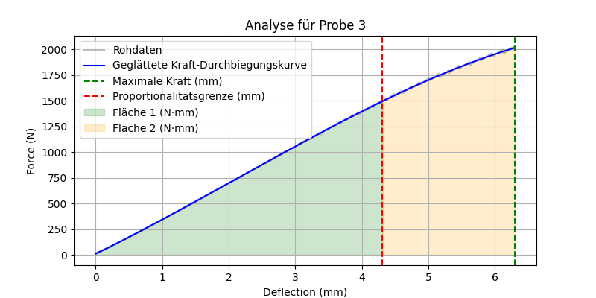
N | Geglättete Kraft-Durchbiegungskurve
20.022930145 | 8.3312686779
18.280509949 | 8.7788246965
20.894140244 | 9.1557751987
21.765350342 | 11.222141218
23.507770538 | 13.329513061
24.378980637 | 15.446489854
26.121400833 | 17.163383415
27.86382103 | 18.439978428
27.86382103 | 20.561142108
29.606241226 | 21.831513788
31.348659515 | 23.939637018
32.219871521 | 26.073167693
33.962291718 | 26.492175077
32.219871521 | 28.216335006
33.962291718 | 29.91786557
35.704711914 | 31.200668068
38.318340302 | 33.744336027
36.575920105 | 34.172480602
38.318340302 | 35.013107485
40.060760498 | 36.298348122
37.447132111 | 37.584200041
41.803180695 | 38.020893502
42.674388885 | 40.602786919
45.288021088 | 42.32010687
43.545600891 | 42.733696438
45.288021088 | 44.874219663
47.030441284 | 45.288193557
48.772861481 | 46.570315004
47.030441284 | 47.008442791
48.772861481 | 47.438672829
...

Probe 4
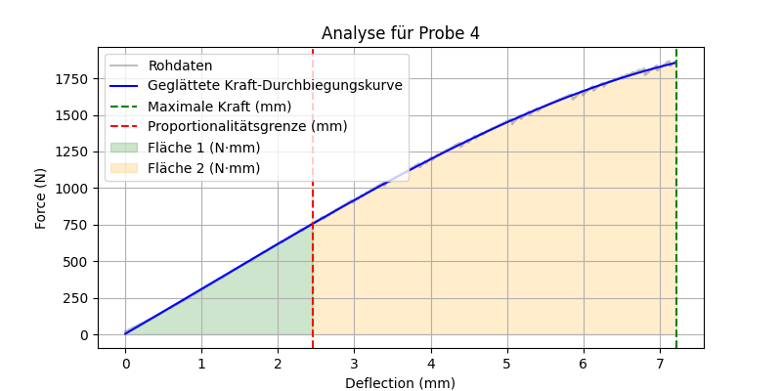
N | Geglättete Kraft-Durchbiegungskurve
18.280509949 | 3.8425139059
20.894140244 | 4.7429249329
18.280509949 | 5.1406367827
20.022930145 | 5.530862795
21.765350342 | 5.9361163438
23.507770538 | 6.7241645129
21.765350342 | 7.129474653
24.378980637 | 7.9401524299
24.378980637 | 9.9521641763
26.121400833 | 11.168607894
27.86382103 | 11.987174889
25.250190735 | 12.392732386
22.63656044 | 12.805819424
26.121400833 | 13.211414418
27.86382103 | 14.022661977
29.606241226 | 15.232160174
27.86382103 | 15.637867398
29.606241226 | 17.245855045
31.348659515 | 19.260007755
33.091079712 | 19.658382287
30.477451324 | 20.056775722
32.219871521 | 21.282132737
30.477451324 | 22.101637867
33.091079712 | 22.921216457
35.704711914 | 23.733348961
33.962291718 | 24.538034296
36.575920105 | 25.342790956
37.447132111 | 27.772534681
39.189552307 | 28.577573872
42.674388885 | 30.187867828
...

Probe 5
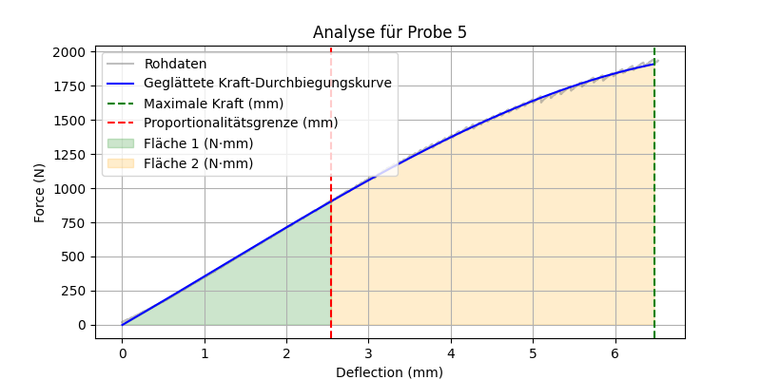
N | Geglättete Kraft-Durchbiegungskurve
19.151720047 | -1.6895797822
21.765350342 | -0.77388651678
21.765350342 | 1.5418908888
20.022930145 | 1.9999679576
22.63656044 | 2.4667244642
24.378980637 | 4.3081719811
26.121400833 | 5.2507265425
26.121400833 | 7.5947788436
28.735031128 | 8.5291918679
26.992610931 | 9.4637486752
30.477451324 | 10.389791258
29.606241226 | 12.709840962
33.091079712 | 13.645033869
30.477451324 | 14.112682691
32.219871521 | 15.039425228
36.575920105 | 16.425466714
33.091079712 | 16.901988251
34.833499908 | 18.2971102
37.447132111 | 19.718546122
35.704711914 | 20.195319276
37.447132111 | 21.122963
38.318340302 | 23.455677382
36.575920105 | 24.843570653
39.189552307 | 25.320728995
40.931968689 | 27.628941649
42.674388885 | 28.097625662
44.416809082 | 30.450248321
42.674388885 | 31.874387964
46.159229279 | 32.812408887
47.901649475 | 34.211000349
...

Probe 6
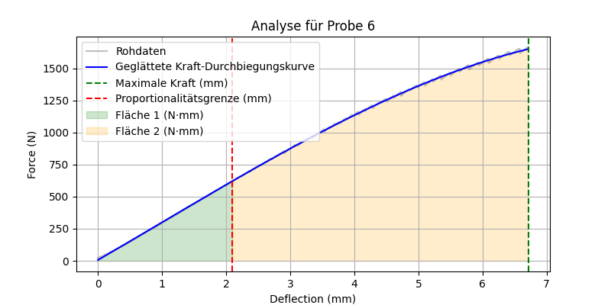
N | Geglättete Kraft-Durchbiegungskurve
18.280509949 | 5.9187109527
21.765350342 | 6.4519018575
22.63656044 | 8.7219225163
24.378980637 | 9.1039192111
22.63656044 | 10.646485132
25.250190735 | 11.425076263
26.992610931 | 12.593088388
25.250190735 | 13.386267841
27.86382103 | 14.157881591
27.86382103 | 16.105231576
29.606241226 | 17.259411165
31.348659515 | 18.045777548
29.606241226 | 18.435377941
32.219871521 | 19.192981783
31.348659515 | 21.141385246
33.091079712 | 21.523897413
31.348659515 | 22.296185344
33.962291718 | 23.097409587
35.704711914 | 24.266885811
33.962291718 | 25.039396039
37.447132111 | 25.819188308
34.833499908 | 26.599043701
36.575920105 | 27.754503128
38.318340302 | 28.534514309
40.060760498 | 30.463143869
41.803180695 | 32.016435382
43.545600891 | 33.208662434
41.803180695 | 33.606103256
45.288021088 | 35.550178071
43.545600891 | 35.933255132
...

Probe 7
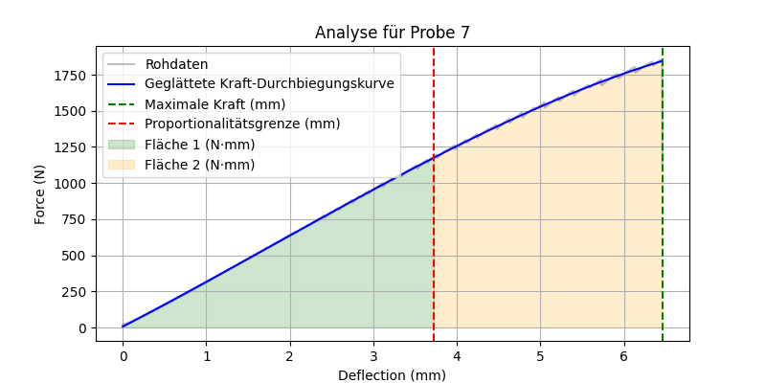
N | Geglättete Kraft-Durchbiegungskurve
19.151720047 | 5.9080016185
20.894140244 | 5.9080016185
18.280509949 | 5.9080016185
16.538089752 | 5.9080016185
18.280509949 | 5.9080016185
20.022930145 | 5.9080016185
18.280509949 | 5.9080016185
19.151720047 | 5.9080016185
18.280509949 | 5.9080016185
18.280509949 | 5.9080016185
19.151720047 | 6.8887811483
20.894140244 | 8.063084199
22.63656044 | 8.4496445981
20.894140244 | 9.2451924941
22.63656044 | 10.048347256
20.894140244 | 11.632850174
24.378980637 | 12.443957065
23.507770538 | 14.863430183
26.992610931 | 15.273032423
25.250190735 | 15.667781054
26.992610931 | 16.464852793
25.250190735 | 17.269543338
27.86382103 | 19.677174195
29.606241226 | 20.870368077
31.348659515 | 22.877259847
27.86382103 | 24.086374008
29.606241226 | 24.496961484
31.348659515 | 24.900125575
32.219871521 | 26.91657367
34.833499908 | 28.119471203
...

Probe 8
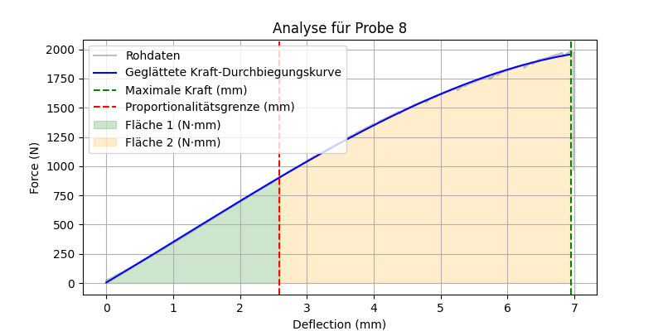
N | Geglättete Kraft-Durchbiegungskurve
21.765350342 | 3.8968361905
22.63656044 | 3.8968361905
19.151720047 | 3.8968361905
21.765350342 | 3.8968361905
20.894140244 | 3.8968361905
19.151720047 | 3.8968361905
22.63656044 | 3.8968361905
21.765350342 | 3.8968361905
20.022930145 | 3.8968361905
21.765350342 | 3.8968361905
20.022930145 | 3.8968361905
21.765350342 | 3.8968361905
18.280509949 | 3.8968361905
20.022930145 | 3.8968361905
22.63656044 | 3.8968361905
20.894140244 | 3.8968361905
19.151720047 | 3.9895409282
20.894140244 | 5.4392853132
23.507770538 | 6.3413310505
25.250190735 | 7.6904268253
26.121400833 | 9.9508104409
27.86382103 | 11.764762304
29.606241226 | 13.123455769
27.86382103 | 14.490880764
30.477451324 | 15.402658816
33.091079712 | 17.235050065
29.606241226 | 18.147218032
31.348659515 | 19.507261496
33.091079712 | 20.419747855
35.704711914 | 20.876040259
...

Probe 9
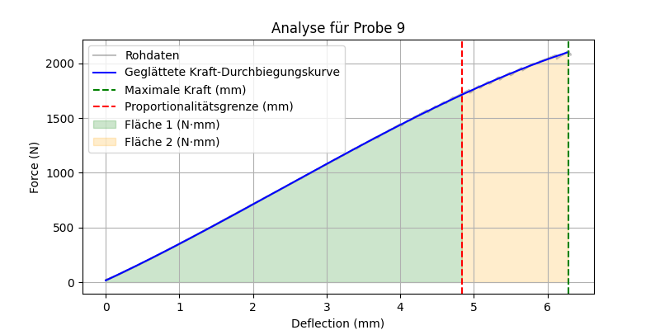
N | Geglättete Kraft-Durchbiegungskurve
18.280509949 | 15.926290914
20.022930145 | 16.361555332
19.151720047 | 16.734711063
20.894140244 | 17.730117063
19.151720047 | 18.235777198
20.894140244 | 18.749340767
23.507770538 | 19.263029719
25.250190735 | 19.784629514
23.507770538 | 20.298569988
23.507770538 | 20.836005209
26.121400833 | 21.357992554
26.121400833 | 21.880108944
25.250190735 | 22.402353119
26.121400833 | 22.948119033
25.250190735 | 23.486224828
26.992610931 | 24.008863131
27.86382103 | 24.531630024
26.121400833 | 25.062330017
28.735031128 | 25.58535397
27.86382103 | 26.108506243
28.735031128 | 26.631786159
29.606241226 | 27.163005875
27.86382103 | 27.678727388
30.477451324 | 28.202389695
30.477451324 | 28.733997233
28.735031128 | 29.250094895
30.477451324 | 29.774138785
32.219871521 | 30.298309689
33.091079712 | 30.81478084
33.962291718 | 31.347031002
...

Probe 10
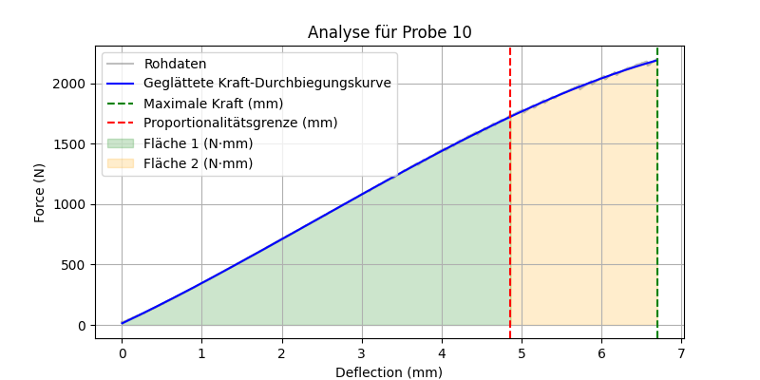
N | Geglättete Kraft-Durchbiegungskurve
19.151720047 | 13.422554794
20.894140244 | 14.945436484
23.507770538 | 15.987246857
26.121400833 | 18.633033966
24.378980637 | 19.162601084
26.992610931 | 20.206560227
28.735031128 | 22.31166743
30.477451324 | 23.87238852
32.219871521 | 24.91872743
30.477451324 | 25.442094791
32.219871521 | 26.481406947
33.962291718 | 27.012983869
33.091079712 | 29.672895257
34.833499908 | 31.246955543
37.447132111 | 31.779740062
39.189552307 | 34.414287979
41.803180695 | 35.45803137
39.189552307 | 35.984021285
40.931968689 | 37.036389734
44.416809082 | 38.097134255
41.803180695 | 39.150538548
44.416809082 | 40.235931202
46.159229279 | 42.353224301
47.901649475 | 44.4647087
51.386489868 | 47.106943106
53.128910065 | 50.30554841
54.871330261 | 51.388595369
56.613750458 | 52.98646693
59.227378845 | 53.516710948
60.969799042 | 56.169812566
...

Probe 11

N | Geglättete Kraft-Durchbiegungskurve
18.280509949 | 5.0712499348
21.765350342 | 6.5419353342
19.151720047 | 7.5536792461
19.151720047 | 10.63046338
20.894140244 | 12.182199651
22.63656044 | 12.712530013
20.894140244 | 13.243002808
23.507770538 | 14.273604658
21.765350342 | 14.789107768
23.507770538 | 15.312441697
25.250190735 | 17.900358865
26.992610931 | 19.434672912
30.477451324 | 22.553186191
30.477451324 | 25.173694469
32.219871521 | 26.744532816
33.962291718 | 28.82021189
35.704711914 | 29.851089435
37.447132111 | 32.457727432
40.931968689 | 33.505968086
37.447132111 | 34.570283641
40.060760498 | 35.090985492
41.803180695 | 35.619596838
40.931968689 | 38.225740732
44.416809082 | 39.276900145
42.674388885 | 40.835144404
44.416809082 | 41.349620507
46.159229279 | 41.872019801
47.901649475 | 43.986328615
49.644069672 | 44.524997912
47.901649475 | 46.634146883
...

Probe 12
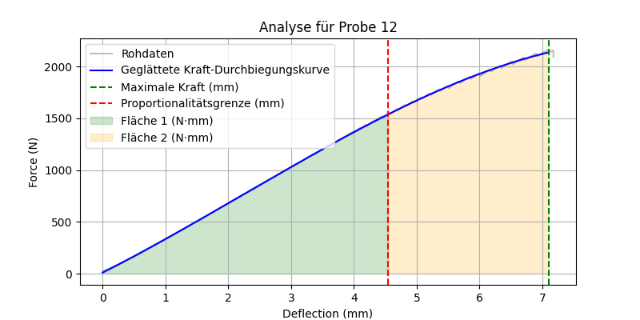
N | Geglättete Kraft-Durchbiegungskurve
19.151720047 | 9.2447238208
20.894140244 | 10.836637013
23.507770538 | 11.339563538
21.765350342 | 12.368600696
23.507770538 | 13.390445464
26.121400833 | 14.946911047
27.86382103 | 15.465952225
25.250190735 | 17.52029585
29.606241226 | 18.536644862
27.86382103 | 19.568705773
29.606241226 | 20.073425188
31.348659515 | 21.090823744
33.962291718 | 23.157499278
32.219871521 | 24.206801499
34.833499908 | 24.73544846
36.575920105 | 25.248878246
33.962291718 | 26.276055278
35.704711914 | 27.311321433
38.318340302 | 28.845830222
40.931968689 | 31.418220461
41.803180695 | 34.546982505
43.545600891 | 36.101253594
45.288021088 | 37.664165168
46.159229279 | 40.754275121
47.901649475 | 42.821536005
49.644069672 | 43.3386079
47.901649475 | 44.380778997
49.644069672 | 44.913605556
47.901649475 | 45.971855659
51.386489868 | 46.481820065
...

Probe 13
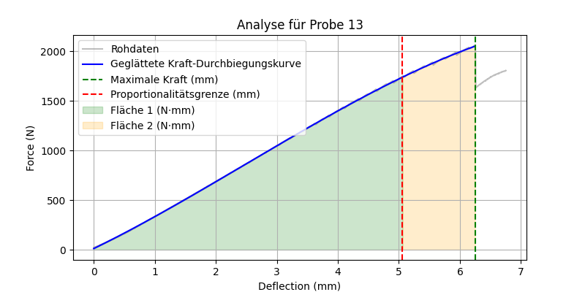
N | Geglättete Kraft-Durchbiegungskurve
16.538089752 | 10.977440287
18.280509949 | 11.18564831
20.022930145 | 11.922005368
21.765350342 | 14.37124906
24.378980637 | 16.853640909
26.121400833 | 17.360971714
23.507770538 | 17.868442776
25.250190735 | 18.368589391
23.507770538 | 19.39170161
25.250190735 | 19.899735557
27.86382103 | 20.407909283
29.606241226 | 23.414978122
31.348659515 | 24.927836688
33.091079712 | 25.924598585
31.348659515 | 26.921891906
33.962291718 | 27.942231724
35.704711914 | 28.955617882
32.219871521 | 29.473781905
36.575920105 | 29.992088581
38.318340302 | 30.495508635
34.833499908 | 30.999063007
36.575920105 | 31.502751606
38.318340302 | 33.526372451
40.060760498 | 36.041971859
41.803180695 | 36.546997701
43.545600891 | 39.089219226
45.288021088 | 40.13121751
42.674388885 | 41.143549584
44.416809082 | 41.649915392
47.030441284 | 42.163975704
...

Probe 14
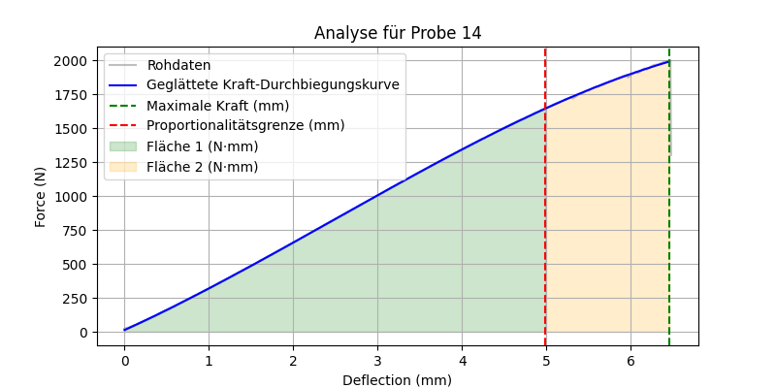
...

Probe 15
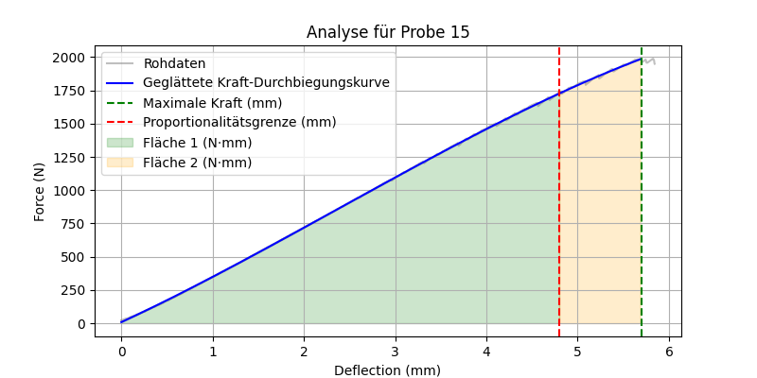
...

Probe 16
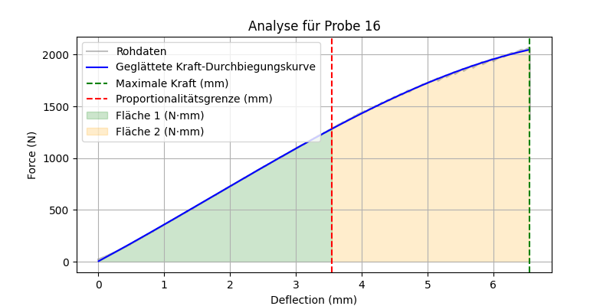
...

Probe 17
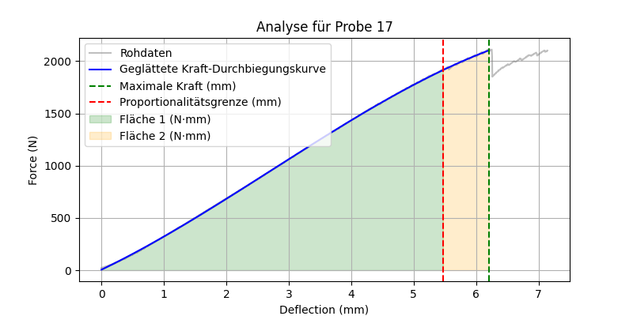
...

Probe 18

...

Probe 19
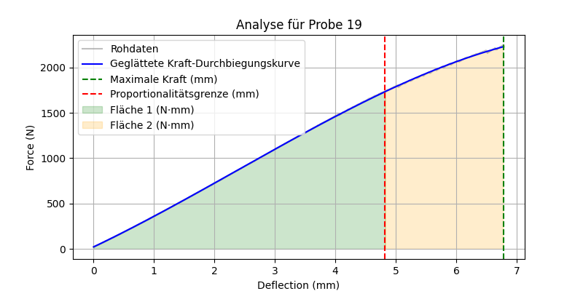
...

Probe 20
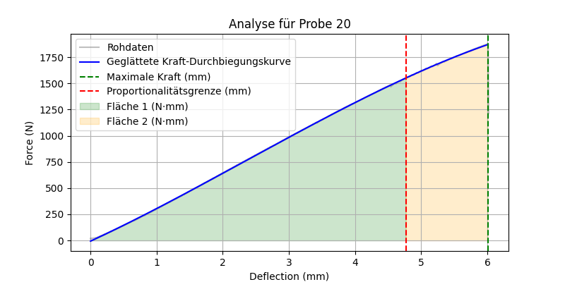
...

Probe 21

...

Probe 22

...

Probe 23
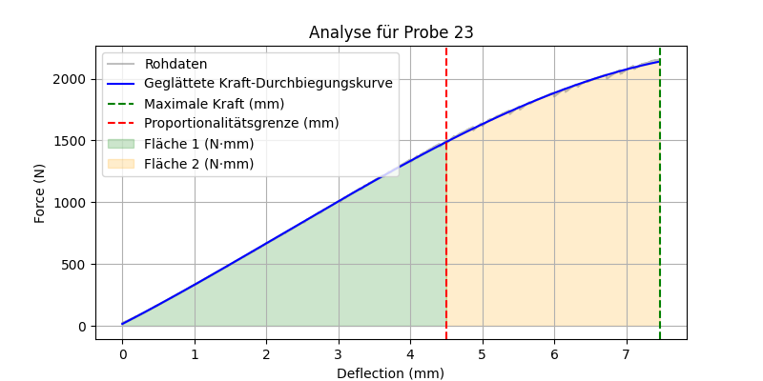
...

Probe 24
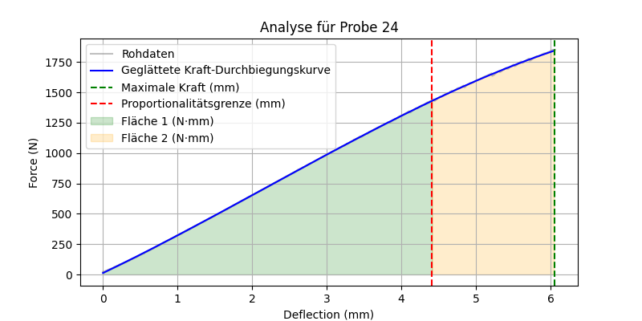
...

Probe 25
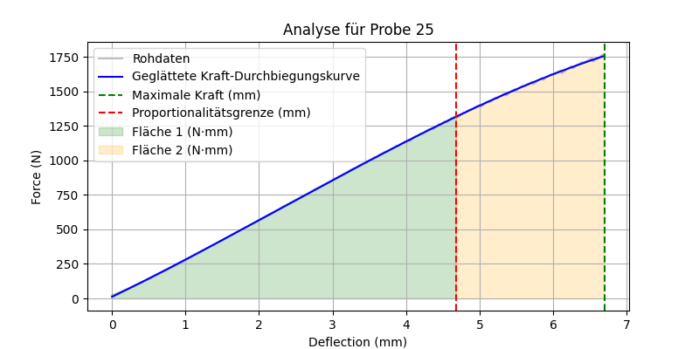
...

Probe 26
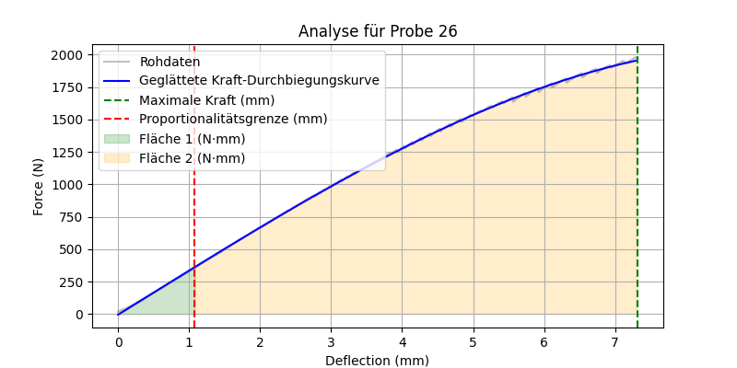
...

Probe 27
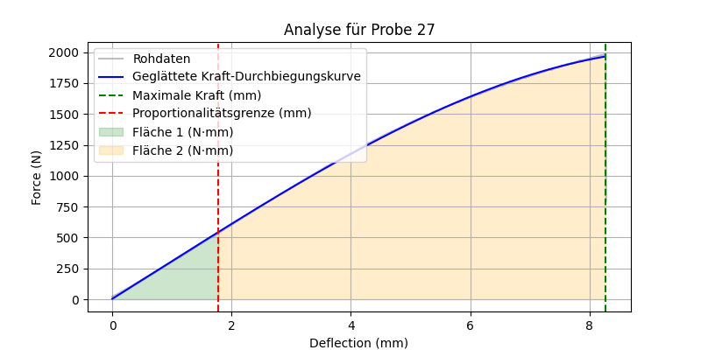
...

Probe 28
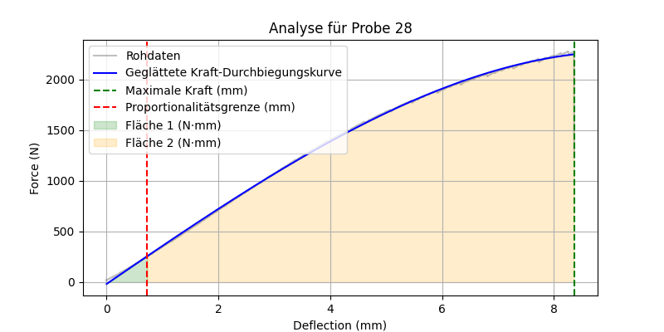
...

Probe 29
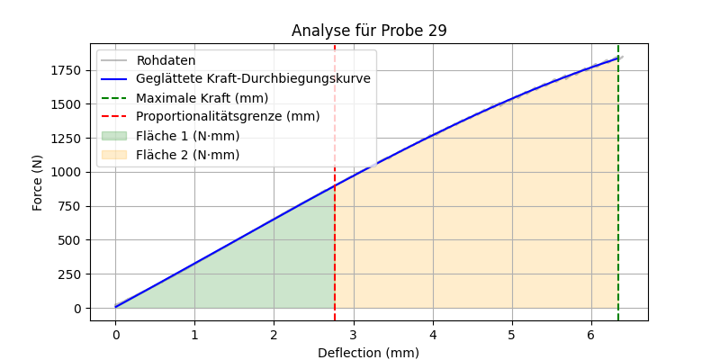
...

Probe 30

...

Probe 31

...

Probe 32

...

Probe 33

...

Probe 34

...

Probe 35
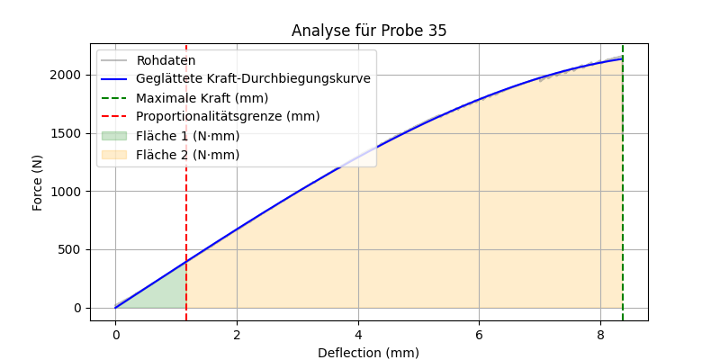
...

Probe 36
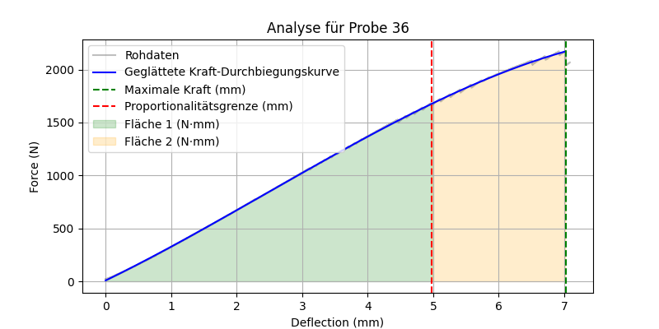
...

Probe 37

...

Probe 38

...

